2.1
 | 1996 | 2001 | 2006 | 2011 | 2016 | Tittel: | Husholdningenes gjeldsbelastning i utvalgte land
Tyskland | 101.8 | 113 | 105.7 | 96.5 | 93.4 | Kilde: | The Organisation for Economic Co-operation and Development
USA | 96.4 | 107.4 | 140.1 | 120.2 | 111.4
Finland | 66 | 70.8 | 109.4 | 122.5 | 133.1
Storbritannia | 99.8 | 114.4 | 169.5 | 157.6 | 152.7
Irland | 0 | 110.8 | 223.4 | 236.9 | 171
Canada | 106.3 | 114.9 | 144.1 | 169.3 | 178.4
Sverige | 93.6 | 119.5 | 153.8 | 167.9 | 180.1
Norge | 124.8 | 148.2 | 198.5 | 216.3 | 230.6
Nederland | 157.9 | 196.3 | 259.7 | 287.7 | 270.1
Danmark | 200.2 | 236.8 | 299.3 | 319.9 | 285.2

2.2
 |  |  |  |  |  |  |  | Tittel: | Husholdningenes gjeldsbelastning* fordelt etter alder på hovedinntektstaker
 |  |  |  |  |  |  |  | Kilde: | Statistisk sentralbyrå
 | Under 25 år | 25–34 år | 35–44 år | 45–54 år | 55–66 år | 67–79 år | 80 år eller eldre |  | * Gjeldsbelastning er her beregnet som gjeld i prosent av inntekt etter skatt (dvs. disponibel inntekt pluss renteutgifter og fratrukket beregnede boligtjenester).
2011 | 177.1 | 287.4 | 271.1 | 218.8 | 165.4 | 94 | 48.6
2012 | 179 | 290.4 | 277.7 | 223.3 | 167.9 | 99.3 | 51.2
2013 | 188.7 | 293.9 | 282.4 | 228 | 170.7 | 103 | 52.5
2014 | 190.7 | 296.6 | 285.6 | 230.5 | 172.1 | 105.2 | 53.6
2015 | 199.8 | 304.8 | 290.3 | 230.6 | 169 | 105.8 | 56.5
2016 | 204 | 316.9 | 303.1 | 244.1 | 180.3 | 113.5 | 60.1

2.3
 |  |  | Tittel: | Husholdningenes gjelds- og rentebelastning
 |  |  | Kilder: | Statistisk sentralbyrå og Finanstilsynet
 | Rentebelastning (venstre akse) | Gjeldsbelastning (høyre akse)
1987-12-01 | 15.9 | 152.5
1988-03-01 | 17.1 | 150.9
1988-06-01 | 16.9 | 151.3
1988-09-01 | 16.9 | 151.6
1988-12-01 | 17 | 153.4
1989-03-01 | 16.1 | 153.4
1989-06-01 | 15.8 | 151.4
1989-09-01 | 15.9 | 150.6
1989-12-01 | 15.6 | 147.9
1990-03-01 | 14.6 | 141.5
1990-06-01 | 14.4 | 140.4
1990-09-01 | 14.2 | 138.5
1990-12-01 | 14.3 | 137.7
1991-03-01 | 13.4 | 137.8
1991-06-01 | 13.2 | 135
1991-09-01 | 13 | 132.1
1991-12-01 | 13 | 129.2
1992-03-01 | 12.3 | 127.4
1992-06-01 | 12.2 | 124.1
1992-09-01 | 11.9 | 120.5
1992-12-01 | 11.9 | 118.9
1993-03-01 | 10 | 117.4
1993-06-01 | 9.9 | 113.4
1993-09-01 | 9.9 | 112.2
1993-12-01 | 9.8 | 111.7
1994-03-01 | 7.9 | 112.6
1994-06-01 | 8 | 114.5
1994-09-01 | 8.2 | 119.4
1994-12-01 | 8.3 | 119.9
1995-03-01 | 7.8 | 118.6
1995-06-01 | 7.8 | 118.2
1995-09-01 | 7.7 | 118.2
1995-12-01 | 7.9 | 118.7
1996-03-01 | 7.9 | 118.8
1996-06-01 | 7.8 | 118.5
1996-09-01 | 7.6 | 118.4
1996-12-01 | 7.5 | 118.8
1997-03-01 | 6.7 | 119
1997-06-01 | 6.6 | 119
1997-09-01 | 6.5 | 119.1
1997-12-01 | 6.5 | 120.1
1998-03-01 | 7.6 | 120.1
1998-06-01 | 7.5 | 120.7
1998-09-01 | 7.3 | 120.3
1998-12-01 | 7.2 | 119.2
1999-03-01 | 8.7 | 118.7
1999-06-01 | 8.6 | 118.7
1999-09-01 | 8.6 | 120.2
1999-12-01 | 8.5 | 122.7
2000-03-01 | 8.8 | 124.1
2000-06-01 | 8.7 | 126.2
2000-09-01 | 8.6 | 127.6
2000-12-01 | 8.6 | 129.4
2001-03-01 | 9.9 | 130.8
2001-06-01 | 9.9 | 133.1
2001-09-01 | 9.9 | 135.5
2001-12-01 | 9.8 | 138.1
2002-03-01 | 10.3 | 140.6
2002-06-01 | 10.2 | 143.9
2002-09-01 | 10 | 144.8
2002-12-01 | 10.6 | 146.5
2003-03-01 | 10.6 | 147.1
2003-06-01 | 9.8 | 148.8
2003-09-01 | 8 | 150.6
2003-12-01 | 7 | 152.8
2004-03-01 | 6.9 | 154.4
2004-06-01 | 6.8 | 157.2
2004-09-01 | 6.4 | 160.1
2004-12-01 | 6.5 | 163.3
2005-03-01 | 6.4 | 166.4
2005-06-01 | 6.4 | 169
2005-09-01 | 6.3 | 171.8
2005-12-01 | 6.6 | 175.4
2006-03-01 | 6.9 | 177
2006-06-01 | 7.2 | 180.1
2006-09-01 | 7 | 182.6
2006-12-01 | 7.7 | 186.1
2007-03-01 | 8.4 | 186.8
2007-06-01 | 9.3 | 189.7
2007-09-01 | 9.7 | 192.3
2007-12-01 | 10.7 | 195.1
2008-03-01 | 11.4 | 196.6
2008-06-01 | 12.1 | 197.4
2008-09-01 | 12.3 | 198
2008-12-01 | 12 | 197.9
2009-03-01 | 10.4 | 198
2009-06-01 | 8.6 | 198.6
2009-09-01 | 7.5 | 198.8
2009-12-01 | 7.5 | 199.1
2010-03-01 | 7.6 | 198.1
2010-06-01 | 7.8 | 199.1
2010-09-01 | 7.8 | 200
2010-12-01 | 7.9 | 202.6
2011-03-01 | 7.7 | 202.6
2011-06-01 | 7.9 | 203.8
2011-09-01 | 8 | 204.7
2011-12-01 | 8.5 | 206.3
2012-03-01 | 8.4 | 204.7
2012-06-01 | 8.4 | 202.8
2012-09-01 | 8.3 | 204.9
2012-12-01 | 8.2 | 205.8
2013-03-01 | 8 | 206.1
2013-06-01 | 8.4 | 206.2
2013-09-01 | 8.3 | 206.6
2013-12-01 | 8.4 | 208.4
2014-03-01 | 8.4 | 209.1
2014-06-01 | 8.3 | 210.4
2014-09-01 | 8.1 | 211.1
2014-12-01 | 7.9 | 212.3
2015-03-01 | 7.4 | 213.2
2015-06-01 | 7 | 212.2
2015-09-01 | 7 | 214.9
2015-12-01 | 6.4 | 215.1
2016-03-01 | 6.5 | 215.6
2016-06-01 | 6 | 217.1
2016-09-01 | 6.3 | 218.9
2016-12-01 | 6.1 | 220.2
2017-03-01 | 6.3 | 220.3
2017-06-01 | 6.1 | 222.1
2017-09-01 | 6.3 | 223.8
2017-12-01 | 6.1 | 225

2.4 a
Nominelle boligpriser
 |  |  |  |  |  | Tittel: | Norske og internasjonale boligpriser, sesongjustert. Nominelle boligpriser
 | Norge | Sverige | Danmark | Finland | OECD | Kilde: | The Organisation for Economic Co-operation and Development
1981-03-01 | 100 | 100 | 100 | 100 | 100
 | Norge | Sverige | Danmark | Finland | OECD
1981-03-01 | 100 | 100 | 100 | 100 | 100
1981-06-01 | 102.1 | 99.8 | 95.4 | 103.9 | 101.6
1981-09-01 | 104.3 | 99.5 | 93.2 | 107.6 | 102.8
1981-12-01 | 106.1 | 99.3 | 94.7 | 111.8 | 103.6
1982-03-01 | 108.9 | 99.5 | 93.3 | 117.3 | 104.5
1982-06-01 | 112 | 99.7 | 93.6 | 122.1 | 105.6
1982-09-01 | 114.3 | 100 | 92.8 | 127.3 | 106.1
1982-12-01 | 115.4 | 100.3 | 94.9 | 134.1 | 107.7
1983-03-01 | 119.1 | 100.2 | 102 | 140.7 | 109.4
1983-06-01 | 120.6 | 100.2 | 114.4 | 146.1 | 110.6
1983-09-01 | 121 | 100.2 | 117.6 | 153 | 111.7
1983-12-01 | 120.9 | 100.4 | 121.1 | 159.4 | 112.6
1984-03-01 | 126.1 | 101.2 | 126.5 | 162.8 | 113.3
1984-06-01 | 132.8 | 102.2 | 128.9 | 165.6 | 114.3
1984-09-01 | 141.1 | 103.2 | 131.8 | 171.2 | 115.4
1984-12-01 | 149.4 | 104.4 | 138.1 | 171.2 | 116.4
1985-03-01 | 153.8 | 105.1 | 141.7 | 173.3 | 117.4
1985-06-01 | 157.9 | 106.1 | 148.4 | 174.1 | 118.7
1985-09-01 | 168.1 | 107.1 | 160.1 | 175.2 | 120.4
1985-12-01 | 183.4 | 108.5 | 164.5 | 176.1 | 122.1
1986-03-01 | 200.4 | 109.9 | 171.9 | 179.8 | 123.9
1986-06-01 | 214.3 | 112.1 | 173.2 | 178.3 | 126.1
1986-09-01 | 224.5 | 114.9 | 169.3 | 181 | 128.3
1986-12-01 | 230.4 | 118.7 | 172.2 | 184.3 | 130.8
1987-03-01 | 221.3 | 122.7 | 159.5 | 186 | 133.6
1987-06-01 | 239.4 | 125.9 | 159.7 | 194.7 | 136.2
1987-09-01 | 235.2 | 129.6 | 158.9 | 202.3 | 138.9
1987-12-01 | 238.2 | 136 | 157.6 | 212.9 | 141.7
1988-03-01 | 243 | 141.4 | 159 | 232.8 | 144.8
1988-06-01 | 241.9 | 147.7 | 158.7 | 252 | 148.1
1988-09-01 | 242.5 | 156.1 | 162 | 274.5 | 151.8
1988-12-01 | 241.8 | 162.2 | 163.3 | 304.8 | 156.3
1989-03-01 | 237.1 | 170.3 | 161.4 | 326.6 | 160.4
1989-06-01 | 230.9 | 178.5 | 161.5 | 333.5 | 163.5
1989-09-01 | 220.4 | 184.6 | 159 | 335.9 | 167.2
1989-12-01 | 218.5 | 188.3 | 156.5 | 330.2 | 170.7
1990-03-01 | 215.9 | 197.5 | 149.3 | 322.8 | 173.5
1990-06-01 | 214.4 | 201.1 | 149.4 | 321.6 | 175.8
1990-09-01 | 209.2 | 204.2 | 146.4 | 323.1 | 178.1
1990-12-01 | 201.8 | 204.2 | 145.3 | 314 | 179.1
1991-03-01 | 201.3 | 216.9 | 148.2 | 293.8 | 181.4
1991-06-01 | 198.5 | 214.8 | 149.5 | 289.5 | 182.5
1991-09-01 | 195.6 | 214.9 | 149.8 | 278.5 | 183.2
1991-12-01 | 194 | 215.9 | 150.6 | 266.9 | 184.1
1992-03-01 | 190.2 | 205.6 | 149.4 | 260.3 | 184.6
1992-06-01 | 187.6 | 199.6 | 148.9 | 250.1 | 184.1
1992-09-01 | 186.9 | 193.3 | 147.1 | 232.7 | 184.4
1992-12-01 | 184.7 | 182.7 | 142.9 | 222 | 184.5
1993-03-01 | 180.1 | 175 | 140.8 | 214.5 | 184.3
1993-06-01 | 185.4 | 172.7 | 139.6 | 211.9 | 185.1
...
1981-06-01 | 102.1 | 99.8 | 95.4 | 103.9 | 101.6
1981-09-01 | 104.3 | 99.5 | 93.2 | 107.6 | 102.8
1981-12-01 | 106.1 | 99.3 | 94.7 | 111.8 | 103.6
1982-03-01 | 108.9 | 99.5 | 93.3 | 117.3 | 104.5
1982-06-01 | 112 | 99.7 | 93.6 | 122.1 | 105.6
1982-09-01 | 114.3 | 100 | 92.8 | 127.3 | 106.1
1982-12-01 | 115.4 | 100.3 | 94.9 | 134.1 | 107.7
1983-03-01 | 119.1 | 100.2 | 102 | 140.7 | 109.4
1983-06-01 | 120.6 | 100.2 | 114.4 | 146.1 | 110.6
1983-09-01 | 121 | 100.2 | 117.6 | 153 | 111.7
1983-12-01 | 120.9 | 100.4 | 121.1 | 159.4 | 112.6
1984-03-01 | 126.1 | 101.2 | 126.5 | 162.8 | 113.3
1984-06-01 | 132.8 | 102.2 | 128.9 | 165.6 | 114.3
1984-09-01 | 141.1 | 103.2 | 131.8 | 171.2 | 115.4
1984-12-01 | 149.4 | 104.4 | 138.1 | 171.2 | 116.4
1985-03-01 | 153.8 | 105.1 | 141.7 | 173.3 | 117.4
1985-06-01 | 157.9 | 106.1 | 148.4 | 174.1 | 118.7
1985-09-01 | 168.1 | 107.1 | 160.1 | 175.2 | 120.4
1985-12-01 | 183.4 | 108.5 | 164.5 | 176.1 | 122.1
1986-03-01 | 200.4 | 109.9 | 171.9 | 179.8 | 123.9
1986-06-01 | 214.3 | 112.1 | 173.2 | 178.3 | 126.1
1986-09-01 | 224.5 | 114.9 | 169.3 | 181 | 128.3
1986-12-01 | 230.4 | 118.7 | 172.2 | 184.3 | 130.8
1987-03-01 | 221.3 | 122.7 | 159.5 | 186 | 133.6
1987-06-01 | 239.4 | 125.9 | 159.7 | 194.7 | 136.2
1987-09-01 | 235.2 | 129.6 | 158.9 | 202.3 | 138.9
1987-12-01 | 238.2 | 136 | 157.6 | 212.9 | 141.7
1988-03-01 | 243 | 141.4 | 159 | 232.8 | 144.8
1988-06-01 | 241.9 | 147.7 | 158.7 | 252 | 148.1
1988-09-01 | 242.5 | 156.1 | 162 | 274.5 | 151.8
1988-12-01 | 241.8 | 162.2 | 163.3 | 304.8 | 156.3
1989-03-01 | 237.1 | 170.3 | 161.4 | 326.6 | 160.4
1989-06-01 | 230.9 | 178.5 | 161.5 | 333.5 | 163.5
1989-09-01 | 220.4 | 184.6 | 159 | 335.9 | 167.2
1989-12-01 | 218.5 | 188.3 | 156.5 | 330.2 | 170.7
1990-03-01 | 215.9 | 197.5 | 149.3 | 322.8 | 173.5
1990-06-01 | 214.4 | 201.1 | 149.4 | 321.6 | 175.8
1990-09-01 | 209.2 | 204.2 | 146.4 | 323.1 | 178.1
1990-12-01 | 201.8 | 204.2 | 145.3 | 314 | 179.1
1991-03-01 | 201.3 | 216.9 | 148.2 | 293.8 | 181.4
1991-06-01 | 198.5 | 214.8 | 149.5 | 289.5 | 182.5
1991-09-01 | 195.6 | 214.9 | 149.8 | 278.5 | 183.2
1991-12-01 | 194 | 215.9 | 150.6 | 266.9 | 184.1
1992-03-01 | 190.2 | 205.6 | 149.4 | 260.3 | 184.6
1992-06-01 | 187.6 | 199.6 | 148.9 | 250.1 | 184.1
1992-09-01 | 186.9 | 193.3 | 147.1 | 232.7 | 184.4
1992-12-01 | 184.7 | 182.7 | 142.9 | 222 | 184.5
1993-03-01 | 180.1 | 175 | 140.8 | 214.5 | 184.3
1993-06-01 | 185.4 | 172.7 | 139.6 | 211.9 | 185.1
1993-09-01 | 191 | 171.5 | 147.1 | 215.8 | 185.7
1993-12-01 | 199.8 | 175.7 | 155.2 | 225 | 186.8
1994-03-01 | 208.3 | 179.2 | 164 | 225 | 188.2
1994-06-01 | 209.8 | 181.4 | 163.8 | 227.1 | 189
1994-09-01 | 218 | 183.3 | 162.3 | 226.4 | 189.6
1994-12-01 | 220 | 182.8 | 164.1 | 223.7 | 190.2
1995-03-01 | 223.4 | 183.1 | 167.8 | 223.8 | 190.5
1995-06-01 | 226.7 | 183.3 | 173.7 | 221.8 | 190.8
1995-09-01 | 231.3 | 181.2 | 178.7 | 220.4 | 191.4
1995-12-01 | 237.4 | 181 | 183.4 | 219.8 | 191.8
1996-03-01 | 241.5 | 182 | 186.4 | 222.6 | 192.5
1996-06-01 | 245.3 | 181.3 | 190.8 | 229.8 | 193
1996-09-01 | 252.5 | 184.1 | 196.9 | 238.8 | 193.7
1996-12-01 | 262.3 | 187.1 | 204.8 | 247.2 | 194.7
1997-03-01 | 267.6 | 190 | 210.3 | 262.1 | 195.2
1997-06-01 | 277 | 194.3 | 215.3 | 268.6 | 196.7
1997-09-01 | 283.8 | 197.7 | 220.1 | 274.6 | 197.9
1997-12-01 | 292.7 | 201.3 | 223 | 281.3 | 199.1
1998-03-01 | 304.4 | 207 | 227.5 | 287 | 200.7
1998-06-01 | 312 | 211.1 | 236.1 | 292.3 | 202.5
1998-09-01 | 316.2 | 216.2 | 239 | 299.1 | 204.3
1998-12-01 | 313.1 | 223.4 | 244.2 | 304.1 | 206.3
1999-03-01 | 322.5 | 225.9 | 248 | 306.2 | 208.7
1999-06-01 | 336.4 | 232.1 | 250.6 | 310.9 | 211.1
1999-09-01 | 352.8 | 237.6 | 254.7 | 321.4 | 214.2
1999-12-01 | 372.6 | 242.4 | 257.3 | 327.5 | 217.2
2000-03-01 | 389.5 | 249 | 260.9 | 330.7 | 220.3
2000-06-01 | 402.7 | 258 | 266.5 | 333.3 | 223
2000-09-01 | 402.9 | 265 | 271.8 | 327.4 | 225.5
2000-12-01 | 409.3 | 271.3 | 277.2 | 323.9 | 228.6
2001-03-01 | 416 | 279 | 281.9 | 323 | 231.4
2001-06-01 | 423.1 | 279.9 | 283.7 | 323.4 | 233.9
2001-09-01 | 435.4 | 282.7 | 286.3 | 323.5 | 237
2001-12-01 | 440.6 | 284.1 | 287.4 | 326.6 | 239.3
2002-03-01 | 445.5 | 289.1 | 291.1 | 333.8 | 243.3
2002-06-01 | 452.7 | 294.8 | 294.3 | 340.8 | 248
2002-09-01 | 450.2 | 303.4 | 295.6 | 346.3 | 252.2
2002-12-01 | 452.5 | 309.8 | 299.5 | 353.5 | 256.3
2003-03-01 | 452.1 | 312.1 | 299.3 | 356.5 | 260
2003-06-01 | 449.3 | 315.6 | 302.5 | 359.6 | 263.9
2003-09-01 | 458.5 | 320.2 | 306 | 369.1 | 267.6
2003-12-01 | 470.7 | 328.7 | 310.1 | 376.4 | 272.3
2004-03-01 | 493.1 | 336.2 | 318 | 386.9 | 276.4
2004-06-01 | 496.4 | 346.1 | 326.3 | 393.4 | 280.8
2004-09-01 | 506.7 | 351.5 | 335.5 | 398.1 | 285.3
2004-12-01 | 520.9 | 361.8 | 346.8 | 402.4 | 289.9
2005-03-01 | 528.9 | 364.3 | 360.1 | 412 | 295.1
2005-06-01 | 539.2 | 371.7 | 374.3 | 421.7 | 299.7
2005-09-01 | 551.7 | 383.8 | 402.9 | 431.5 | 305.5
2005-12-01 | 563.8 | 401.7 | 435.7 | 442.9 | 310.1
...

2.4 b
...
 |  |  |  |  | Tittel: | Norske og internasjonale boligpriser. Boligpriser delt på privat konsum-deflator
Norge | Sverige | Danmark | Finland | OECD | Kilde: | The Organisation for Economic Co-operation and Development
100 | 100 | 100 | 100 | 100
 | Norge | Sverige | Danmark | Finland | OECD
1981-03-01 | 100 | 100 | 100 | 100 | 100
1981-06-01 | 98.9 | 97.4 | 92.7 | 100.5 | 99.5
1981-09-01 | 96.9 | 94.7 | 88.2 | 102.3 | 98.8
1981-12-01 | 97.2 | 92.1 | 87.4 | 103.9 | 97.6
1982-03-01 | 97.3 | 90.6 | 83.4 | 106.7 | 96.7
1982-06-01 | 97.2 | 88.4 | 82.2 | 108.4 | 96.4
1982-09-01 | 96.1 | 86.2 | 80.1 | 110.8 | 95.2
1982-12-01 | 95.1 | 84.2 | 80.6 | 114.9 | 95.1
1983-03-01 | 96.3 | 81.3 | 85.5 | 118.1 | 95.4
1983-06-01 | 96.3 | 79.6 | 94.3 | 120.7 | 95.3
1983-09-01 | 94.6 | 78.2 | 95.1 | 124.1 | 95
1983-12-01 | 93.3 | 77 | 96.2 | 126.7 | 94.6
1984-03-01 | 95 | 76.3 | 98.3 | 126.8 | 94
1984-06-01 | 100.1 | 75.7 | 98.8 | 128 | 93.8
1984-09-01 | 104.5 | 75.1 | 99.9 | 130.3 | 93.9
1984-12-01 | 109.4 | 74.7 | 103.8 | 127.8 | 93.9
1985-03-01 | 111.4 | 73.7 | 104.5 | 128.2 | 93.5
1985-06-01 | 112.5 | 73.4 | 109.2 | 126.6 | 93.6
1985-09-01 | 117.4 | 73.1 | 117.8 | 126.2 | 94.2
1985-12-01 | 125.4 | 73.2 | 120.8 | 126.1 | 94.9
1986-03-01 | 137.5 | 73.4 | 127.3 | 127.2 | 95.7
1986-06-01 | 143.2 | 73.9 | 127.2 | 124.5 | 97.2
1986-09-01 | 145.4 | 74.7 | 122.9 | 125.6 | 98.3
1986-12-01 | 145.6 | 76.2 | 123.5 | 127.3 | 99.6
1987-03-01 | 137.1 | 78 | 113 | 127.1 | 100.9
1987-06-01 | 147.7 | 78.9 | 112 | 132.4 | 102.1
1987-09-01 | 142.3 | 79.9 | 110.4 | 136.8 | 103.3
1987-12-01 | 140.8 | 82.6 | 108.4 | 142 | 104.6
1988-03-01 | 141 | 84.9 | 108.7 | 152.5 | 106.2
1988-06-01 | 139.1 | 87.3 | 107.1 | 164.3 | 107.6
1988-09-01 | 138.9 | 90.8 | 107.9 | 176.6 | 109.1
1988-12-01 | 137.6 | 92.7 | 107.4 | 194.2 | 111.3
1989-03-01 | 132.6 | 96.7 | 104 | 204.7 | 112.9
1989-06-01 | 126 | 99.2 | 103.4 | 206.6 | 113.5
1989-09-01 | 120.5 | 100.3 | 101.5 | 205.7 | 115.2
1989-12-01 | 117.8 | 99.7 | 99.6 | 199.5 | 116.6
1990-03-01 | 114.2 | 103.1 | 94.9 | 190.4 | 116.9
1990-06-01 | 113.1 | 101.8 | 94.4 | 187.2 | 117.5
1990-09-01 | 108.9 | 100.3 | 91.8 | 185 | 117.7
1990-12-01 | 104.3 | 97.8 | 90.4 | 178 | 116.8
1991-03-01 | 102.9 | 99 | 91.2 | 165.6 | 117
1991-06-01 | 99.9 | 97.1 | 91.6 | 160.1 | 116.8
1991-09-01 | 98.4 | 96.7 | 91.5 | 152.2 | 116.1
1991-12-01 | 97.5 | 96.8 | 91.8 | 144.8 | 115.6
1992-03-01 | 93.5 | 92.4 | 90.6 | 140.6 | 114.9
1992-06-01 | 94.6 | 88.8 | 90.2 | 134.4 | 114
1992-09-01 | 92 | 84.8 | 88.9 | 123.5 | 113.5
1992-12-01 | 90.1 | 79 | 86.1 | 116.2 | 112.9
1993-03-01 | 88.4 | 74.2 | 85.1 | 111.1 | 111.8
1993-06-01 | 90.1 | 72.7 | 83.9 | 109 | 111.6
...
98.9 | 97.4 | 92.7 | 100.5 | 99.5
96.9 | 94.7 | 88.2 | 102.3 | 98.8
97.2 | 92.1 | 87.4 | 103.9 | 97.6
97.3 | 90.6 | 83.4 | 106.7 | 96.7
97.2 | 88.4 | 82.2 | 108.4 | 96.4
96.1 | 86.2 | 80.1 | 110.8 | 95.2
95.1 | 84.2 | 80.6 | 114.9 | 95.1
96.3 | 81.3 | 85.5 | 118.1 | 95.4
96.3 | 79.6 | 94.3 | 120.7 | 95.3
94.6 | 78.2 | 95.1 | 124.1 | 95
93.3 | 77 | 96.2 | 126.7 | 94.6
95 | 76.3 | 98.3 | 126.8 | 94
100.1 | 75.7 | 98.8 | 128 | 93.8
104.5 | 75.1 | 99.9 | 130.3 | 93.9
109.4 | 74.7 | 103.8 | 127.8 | 93.9
111.4 | 73.7 | 104.5 | 128.2 | 93.5
112.5 | 73.4 | 109.2 | 126.6 | 93.6
117.4 | 73.1 | 117.8 | 126.2 | 94.2
125.4 | 73.2 | 120.8 | 126.1 | 94.9
137.5 | 73.4 | 127.3 | 127.2 | 95.7
143.2 | 73.9 | 127.2 | 124.5 | 97.2
145.4 | 74.7 | 122.9 | 125.6 | 98.3
145.6 | 76.2 | 123.5 | 127.3 | 99.6
137.1 | 78 | 113 | 127.1 | 100.9
147.7 | 78.9 | 112 | 132.4 | 102.1
142.3 | 79.9 | 110.4 | 136.8 | 103.3
140.8 | 82.6 | 108.4 | 142 | 104.6
141 | 84.9 | 108.7 | 152.5 | 106.2
139.1 | 87.3 | 107.1 | 164.3 | 107.6
138.9 | 90.8 | 107.9 | 176.6 | 109.1
...

2.4 c
 |  |  |  |  |  | Tittel: | Norske og internasjonale boligpriser. Boligpriser delt på leiepriser
 |  |  |  |  |  | Kilde: | The Organisation for Economic Co-operation and Development
Norge | Sverige | Danmark | Finland | OECD
 | Norge | Sverige | Danmark | Finland | OECD
1981-03-01 | 100 | 100 | 100 | 100 | 100
1981-06-01 | 99.5 | 96.7 | 93.8 | 100.9 | 99
1981-09-01 | 99 | 91.7 | 90.1 | 101.5 | 97.1
1981-12-01 | 98.2 | 89.2 | 89.6 | 101.4 | 95.8
1982-03-01 | 97.7 | 85.7 | 85.9 | 104 | 95.2
1982-06-01 | 96.3 | 83.2 | 84 | 103.8 | 94.1
1982-09-01 | 96 | 80.9 | 81.4 | 106.6 | 92.8
1982-12-01 | 95.1 | 79.2 | 81.2 | 112.5 | 93.7
1983-03-01 | 96.1 | 77.8 | 85.5 | 116.2 | 93.7
1983-06-01 | 95.1 | 76 | 93.3 | 117.7 | 93.5
1983-09-01 | 93.7 | 74.5 | 93.7 | 121.1 | 92.9
1983-12-01 | 92 | 73.4 | 94.4 | 124.6 | 91.7
1984-03-01 | 94.4 | 72.2 | 96.7 | 125.5 | 90.9
1984-06-01 | 97.6 | 71.6 | 97 | 125.7 | 90.6
1984-09-01 | 102 | 71.4 | 97.6 | 128.4 | 90.1
1984-12-01 | 106.3 | 70.4 | 101 | 127.2 | 89.8
1985-03-01 | 108.4 | 69.5 | 102.3 | 128 | 89.3
1985-06-01 | 110.6 | 69.3 | 106 | 128.5 | 89
1985-09-01 | 116.4 | 70 | 113.1 | 128.7 | 89
1985-12-01 | 125.2 | 68.8 | 115.2 | 128.2 | 89.2
1986-03-01 | 135.2 | 69.6 | 119.2 | 130.6 | 89.4
1986-06-01 | 143.2 | 70.4 | 118.9 | 130.7 | 90
1986-09-01 | 148.1 | 70.6 | 114.9 | 132.8 | 90.7
1986-12-01 | 149.7 | 72.8 | 115.5 | 135.3 | 91.4
1987-03-01 | 141.5 | 73.7 | 105.6 | 135.2 | 92.2
1987-06-01 | 151.1 | 74.4 | 104.4 | 141.2 | 93
1987-09-01 | 146.4 | 75.1 | 102.5 | 145.9 | 93.8
1987-12-01 | 145.8 | 76.8 | 100.1 | 151.8 | 94.6
1988-03-01 | 145.8 | 79 | 99.6 | 162.7 | 95.5
1988-06-01 | 141.5 | 81.3 | 97.8 | 171.7 | 96.7
1988-09-01 | 139.1 | 83.8 | 98.4 | 181.2 | 97.9
1988-12-01 | 136.4 | 85 | 97.8 | 193.9 | 99.5
1989-03-01 | 131.4 | 88.1 | 95.4 | 200.6 | 101
1989-06-01 | 125.6 | 90.8 | 94 | 196.6 | 101.6
1989-09-01 | 117.7 | 92 | 91.3 | 190.2 | 102.5
1989-12-01 | 114.8 | 91.2 | 88.6 | 180.7 | 103.3
1990-03-01 | 111.6 | 91.5 | 83.5 | 173.8 | 103.7
1990-06-01 | 109.2 | 89.1 | 82.4 | 171.5 | 103.5
1990-09-01 | 105.2 | 87.6 | 79.7 | 171.4 | 103.1
1990-12-01 | 100.2 | 85.9 | 78.3 | 166.1 | 102.6
1991-03-01 | 98.8 | 81.7 | 79.1 | 153.8 | 102.4
1991-06-01 | 96.2 | 74.7 | 79.2 | 151 | 101.7
1991-09-01 | 93.9 | 72.6 | 78.7 | 145.8 | 100.9
1991-12-01 | 92.3 | 71.4 | 78.3 | 140 | 99.7
1992-03-01 | 89.8 | 67.1 | 77 | 136.2 | 98.9
1992-06-01 | 87.8 | 64.6 | 76.4 | 130.6 | 97.5
1992-09-01 | 86.6 | 61.2 | 75 | 121.3 | 96.7
1992-12-01 | 84.7 | 56.7 | 72.4 | 116.3 | 95.7
1993-03-01 | 82 | 52.8 | 70.9 | 114.1 | 94.3
1993-06-01 | 84 | 51.2 | 69.5 | 115.1 | 93.7
...
100 | 100 | 100 | 100 | 100
99.5 | 96.7 | 93.8 | 100.9 | 99
99 | 91.7 | 90.1 | 101.5 | 97.1
98.2 | 89.2 | 89.6 | 101.4 | 95.8
97.7 | 85.7 | 85.9 | 104 | 95.2
96.3 | 83.2 | 84 | 103.8 | 94.1
96 | 80.9 | 81.4 | 106.6 | 92.8
95.1 | 79.2 | 81.2 | 112.5 | 93.7
96.1 | 77.8 | 85.5 | 116.2 | 93.7
95.1 | 76 | 93.3 | 117.7 | 93.5
93.7 | 74.5 | 93.7 | 121.1 | 92.9
92 | 73.4 | 94.4 | 124.6 | 91.7
94.4 | 72.2 | 96.7 | 125.5 | 90.9
97.6 | 71.6 | 97 | 125.7 | 90.6
102 | 71.4 | 97.6 | 128.4 | 90.1
106.3 | 70.4 | 101 | 127.2 | 89.8
108.4 | 69.5 | 102.3 | 128 | 89.3
110.6 | 69.3 | 106 | 128.5 | 89
116.4 | 70 | 113.1 | 128.7 | 89 | x
125.2 | 68.8 | 115.2 | 128.2 | 89.2
135.2 | 69.6 | 119.2 | 130.6 | 89.4
143.2 | 70.4 | 118.9 | 130.7 | 90
148.1 | 70.6 | 114.9 | 132.8 | 90.7
149.7 | 72.8 | 115.5 | 135.3 | 91.4
141.5 | 73.7 | 105.6 | 135.2 | 92.2
151.1 | 74.4 | 104.4 | 141.2 | 93
146.4 | 75.1 | 102.5 | 145.9 | 93.8
145.8 | 76.8 | 100.1 | 151.8 | 94.6
145.8 | 79 | 99.6 | 162.7 | 95.5
141.5 | 81.3 | 97.8 | 171.7 | 96.7
...

2.4 d
Boligpris delt på disponibel inntekt per innbygger |  |  |  |  |  | Tittel: | Norske og internasjonale boligpriser. Boligpriser delt på disponibel inntekt per innbygger
 |  |  |  |  |  | Kilde: | The Organisation for Economic Co-operation and Development
 | Norge | Sverige | Danmark | Finland | OECD
 | Norge | Sverige | Danmark | Finland | OECD
1981-03-01 | 100 | 100 | 100 | 100 | 100
1981-06-01 | 98.8 | 98 | 90.2 | 100.4 | 99.1
1981-09-01 | 98.1 | 95.9 | 84.2 | 100 | 97.8
1981-12-01 | 97.4 | 93.7 | 82.5 | 100.8 | 96.7
1982-03-01 | 97.2 | 93 | 75.4 | 103.3 | 96.1
1982-06-01 | 97.6 | 90.9 | 74.7 | 103.5 | 95.2
1982-09-01 | 97.4 | 88.7 | 73.7 | 103.8 | 93.9
1982-12-01 | 96 | 86.6 | 75 | 104.6 | 93.9
1983-03-01 | 97.2 | 84.1 | 81.7 | 108.1 | 94
1983-06-01 | 96.1 | 82.3 | 89.6 | 109.4 | 93.4
1983-09-01 | 94.1 | 80.6 | 89.6 | 112.1 | 91.9
1983-12-01 | 91.7 | 79.2 | 89.9 | 112.9 | 90.9
1984-03-01 | 93.9 | 78.6 | 89.8 | 116.2 | 89.4
1984-06-01 | 96.4 | 77.6 | 90.7 | 114.9 | 88.3
1984-09-01 | 100 | 76.5 | 92.4 | 114.9 | 87.6
1984-12-01 | 103.5 | 75.6 | 96.6 | 112.1 | 86.8
1985-03-01 | 106.1 | 74.2 | 100.2 | 112.5 | 86.8
1985-06-01 | 106.6 | 73.4 | 103.4 | 109.7 | 85.9
1985-09-01 | 111.1 | 72.7 | 109.3 | 109.6 | 86
1985-12-01 | 118.4 | 72.3 | 110.1 | 109.2 | 85.8
1986-03-01 | 127.7 | 71.9 | 111.3 | 109.8 | 85.9
1986-06-01 | 133.1 | 71.9 | 111.2 | 108.1 | 86.3
1986-09-01 | 136.2 | 72.2 | 108.4 | 106.8 | 86.8
1986-12-01 | 137.1 | 73.3 | 110.3 | 104.8 | 87.7
1987-03-01 | 127.9 | 74 | 102.3 | 105.7 | 88.3
1987-06-01 | 137.5 | 74.9 | 102 | 107.3 | 89.2
1987-09-01 | 134.7 | 76.1 | 100.6 | 108.8 | 89.3
1987-12-01 | 136.2 | 78.8 | 98.5 | 113 | 89.6
1988-03-01 | 134 | 81.8 | 99.4 | 124.9 | 89.9
1988-06-01 | 132.5 | 83.7 | 97.5 | 132.5 | 90.2
1988-09-01 | 131.3 | 86.5 | 97.8 | 138.9 | 90.6
1988-12-01 | 128.9 | 87.7 | 97.1 | 149.3 | 91.7
1989-03-01 | 124.6 | 90.7 | 93.3 | 158.7 | 92.1
1989-06-01 | 118.8 | 92.8 | 92.8 | 154 | 92.6
1989-09-01 | 111.1 | 93.5 | 91.1 | 152 | 93
1989-12-01 | 108.1 | 92.6 | 89.6 | 144.6 | 93.1
1990-03-01 | 105.8 | 96.5 | 85.8 | 140.1 | 92.8
1990-06-01 | 103.3 | 94.3 | 85.3 | 138.4 | 92.8
1990-09-01 | 99.1 | 91.8 | 82.7 | 137.1 | 92.3
1990-12-01 | 94 | 88.3 | 81 | 131.1 | 91.4
1991-03-01 | 92.2 | 88.2 | 81.9 | 119.8 | 91.6
1991-06-01 | 89.5 | 85.6 | 81.5 | 116.1 | 90.9
1991-09-01 | 87 | 84.6 | 80.8 | 110.7 | 90.3
1991-12-01 | 85.2 | 84.4 | 80.6 | 105.1 | 89.4
1992-03-01 | 82.1 | 78.7 | 77.9 | 103.2 | 87.8
1992-06-01 | 80 | 76.1 | 77.9 | 98.6 | 87
1992-09-01 | 78.6 | 73.3 | 77.3 | 91.3 | 86.5
1992-12-01 | 76.5 | 69 | 75.5 | 87.2 | 85.7
1993-03-01 | 73.2 | 64.9 | 75.8 | 84.6 | 85.4
1993-06-01 | 74.3 | 65.1 | 74.9 | 84.5 | 84.9
...
1981-03-01 | 100 | 100 | 100 | 100 | 100
1981-06-01 | 98.8 | 98 | 90.2 | 100.4 | 99.1
1981-09-01 | 98.1 | 95.9 | 84.2 | 100 | 97.8
1981-12-01 | 97.4 | 93.7 | 82.5 | 100.8 | 96.7
1982-03-01 | 97.2 | 93 | 75.4 | 103.3 | 96.1
1982-06-01 | 97.6 | 90.9 | 74.7 | 103.5 | 95.2
1982-09-01 | 97.4 | 88.7 | 73.7 | 103.8 | 93.9
1982-12-01 | 96 | 86.6 | 75 | 104.6 | 93.9
1983-03-01 | 97.2 | 84.1 | 81.7 | 108.1 | 94
1983-06-01 | 96.1 | 82.3 | 89.6 | 109.4 | 93.4
1983-09-01 | 94.1 | 80.6 | 89.6 | 112.1 | 91.9
1983-12-01 | 91.7 | 79.2 | 89.9 | 112.9 | 90.9
1984-03-01 | 93.9 | 78.6 | 89.8 | 116.2 | 89.4
1984-06-01 | 96.4 | 77.6 | 90.7 | 114.9 | 88.3
1984-09-01 | 100 | 76.5 | 92.4 | 114.9 | 87.6
1984-12-01 | 103.5 | 75.6 | 96.6 | 112.1 | 86.8
1985-03-01 | 106.1 | 74.2 | 100.2 | 112.5 | 86.8
1985-06-01 | 106.6 | 73.4 | 103.4 | 109.7 | 85.9
1985-09-01 | 111.1 | 72.7 | 109.3 | 109.6 | 86
1985-12-01 | 118.4 | 72.3 | 110.1 | 109.2 | 85.8
1986-03-01 | 127.7 | 71.9 | 111.3 | 109.8 | 85.9
1986-06-01 | 133.1 | 71.9 | 111.2 | 108.1 | 86.3
1986-09-01 | 136.2 | 72.2 | 108.4 | 106.8 | 86.8
1986-12-01 | 137.1 | 73.3 | 110.3 | 104.8 | 87.7
1987-03-01 | 127.9 | 74 | 102.3 | 105.7 | 88.3
1987-06-01 | 137.5 | 74.9 | 102 | 107.3 | 89.2
1987-09-01 | 134.7 | 76.1 | 100.6 | 108.8 | 89.3
1987-12-01 | 136.2 | 78.8 | 98.5 | 113 | 89.6
1988-03-01 | 134 | 81.8 | 99.4 | 124.9 | 89.9
1988-06-01 | 132.5 | 83.7 | 97.5 | 132.5 | 90.2
...

2.5
Oslo | Kristiansand | Stavanger og omegn | Bergen | Trondheim | Tromsø
100 | 100 | 100 | 100 | 100 | 100
100.3 | 99.9 | 100.4 | 104.3 | 103.3 | 103.4 | Tittel: | Boligpriser regionalt i Norge
100 | 101.4 | 102.1 | 101.9 | 102.5 | 103.2 | Kilde: | Thomson Reuters
98.2 | 99.5 | 100.6 | 104 | 103.5 | 104.8
 | Oslo | Kristiansand | Stavanger og omegn | Bergen | Trondheim | Tromsø
2003-01-15 | 100 | 100 | 100 | 100 | 100 | 100
2003-02-15 | 100.3 | 99.9 | 100.4 | 104.3 | 103.3 | 103.4
2003-03-15 | 100 | 101.4 | 102.1 | 101.9 | 102.5 | 103.2
2003-04-15 | 98.2 | 99.5 | 100.6 | 104 | 103.5 | 104.8
2003-05-15 | 96.4 | 102.7 | 104.2 | 102.8 | 102.2 | 104.2
2003-06-15 | 95.2 | 102.2 | 104.7 | 101.6 | 102.7 | 105
2003-07-15 | 97.7 | 103 | 105.6 | 100.6 | 103.7 | 107
2003-08-15 | 99.5 | 103.8 | 106.8 | 107.6 | 105.6 | 109.3
2003-09-15 | 103.2 | 103.4 | 106.9 | 107 | 105 | 108.7
2003-10-15 | 103.7 | 102.9 | 106.5 | 109.5 | 108.1 | 112.7
2003-11-15 | 105.9 | 103.6 | 107 | 110.8 | 108.5 | 113.3
2003-12-15 | 105.7 | 104.9 | 108.4 | 113.9 | 108.1 | 112.6
2004-01-15 | 109.2 | 108.9 | 112.6 | 117.8 | 113 | 117.6
2004-02-15 | 112.6 | 106.9 | 110.8 | 121.2 | 114.5 | 119.3
2004-03-15 | 111.9 | 111.2 | 115.5 | 123.2 | 115.8 | 121.1
2004-04-15 | 110.2 | 112 | 116 | 121.4 | 119.4 | 124.5
2004-05-15 | 110.3 | 112.9 | 117.3 | 124.1 | 119.2 | 124.4
2004-06-15 | 110.1 | 114.9 | 118.6 | 124 | 118.6 | 124.3
2004-07-15 | 112.8 | 119.2 | 123.3 | 122.4 | 118.6 | 125.1
2004-08-15 | 115 | 115.9 | 120.3 | 129.2 | 123.2 | 129.7
2004-09-15 | 114.8 | 116.7 | 121.3 | 128.7 | 122.6 | 129.7
2004-10-15 | 116 | 116.8 | 121.5 | 127.7 | 123.2 | 130.9
2004-11-15 | 115.7 | 116 | 121.2 | 130.8 | 124.5 | 133.1
2004-12-15 | 116.4 | 117.6 | 122.8 | 131.8 | 122.3 | 131.5
2005-01-15 | 120.7 | 118 | 123.6 | 137.3 | 127.1 | 137.4
2005-02-15 | 121.8 | 119.8 | 125.8 | 138.9 | 126 | 136.7
2005-03-15 | 121.2 | 121 | 127.1 | 139.6 | 131.8 | 143.6
2005-04-15 | 121.2 | 121.3 | 128 | 140.1 | 131.8 | 145.1
2005-05-15 | 120.9 | 124.5 | 131.2 | 137.9 | 131.6 | 145.2
2005-06-15 | 120 | 125.1 | 132.1 | 138.6 | 129.9 | 144.7
2005-07-15 | 121.6 | 128.7 | 135.8 | 138.9 | 132.2 | 147.8
2005-08-15 | 125.5 | 128.7 | 135.4 | 142.1 | 136.6 | 153.8
2005-09-15 | 125.8 | 129.3 | 135.7 | 142.4 | 135.5 | 152.7
2005-10-15 | 127.3 | 133.3 | 139.3 | 141.3 | 135.7 | 152.9
2005-11-15 | 126.6 | 133.3 | 138.8 | 142.4 | 135.6 | 152.9
2005-12-15 | 128.2 | 133.1 | 138.4 | 147.3 | 135.6 | 152.9
2006-01-15 | 132.7 | 136.3 | 142.2 | 150.5 | 139.9 | 157.9
2006-02-15 | 135.2 | 139.2 | 145.7 | 150.4 | 142.6 | 160.6
2006-03-15 | 136.2 | 140.7 | 146.9 | 155.9 | 144.2 | 161.9
2006-04-15 | 138.3 | 143.4 | 150.1 | 158.2 | 144.9 | 161.9
2006-05-15 | 140.3 | 146.1 | 153.9 | 160.2 | 149.1 | 166.5
2006-06-15 | 141.6 | 150.1 | 158.4 | 159.4 | 147.8 | 164.5
2006-07-15 | 143.2 | 154 | 161.6 | 156.1 | 145.7 | 162.5
2006-08-15 | 148.2 | 157.2 | 166.3 | 167.6 | 152.5 | 169.3
2006-09-15 | 149.5 | 159.7 | 169.1 | 169.2 | 153 | 169.8
2006-10-15 | 149.9 | 157.1 | 170.2 | 171 | 152.3 | 168.3
2006-11-15 | 149.6 | 161.4 | 176 | 170.8 | 153.5 | 169.2
2006-12-15 | 153.9 | 160.3 | 175.1 | 170.6 | 152.1 | 168
2007-01-15 | 158.3 | 168.7 | 185.3 | 178.9 | 159.3 | 175.6
2007-02-15 | 159.4 | 172.6 | 190.9 | 183.1 | 158.6 | 174.7
...
96.4 | 102.7 | 104.2 | 102.8 | 102.2 | 104.2
95.2 | 102.2 | 104.7 | 101.6 | 102.7 | 105
97.7 | 103 | 105.6 | 100.6 | 103.7 | 107
99.5 | 103.8 | 106.8 | 107.6 | 105.6 | 109.3
103.2 | 103.4 | 106.9 | 107 | 105 | 108.7
103.7 | 102.9 | 106.5 | 109.5 | 108.1 | 112.7
105.9 | 103.6 | 107 | 110.8 | 108.5 | 113.3
105.7 | 104.9 | 108.4 | 113.9 | 108.1 | 112.6
109.2 | 108.9 | 112.6 | 117.8 | 113 | 117.6
112.6 | 106.9 | 110.8 | 121.2 | 114.5 | 119.3
111.9 | 111.2 | 115.5 | 123.2 | 115.8 | 121.1
110.2 | 112 | 116 | 121.4 | 119.4 | 124.5
110.3 | 112.9 | 117.3 | 124.1 | 119.2 | 124.4
110.1 | 114.9 | 118.6 | 124 | 118.6 | 124.3
112.8 | 119.2 | 123.3 | 122.4 | 118.6 | 125.1
115 | 115.9 | 120.3 | 129.2 | 123.2 | 129.7
114.8 | 116.7 | 121.3 | 128.7 | 122.6 | 129.7
116 | 116.8 | 121.5 | 127.7 | 123.2 | 130.9
115.7 | 116 | 121.2 | 130.8 | 124.5 | 133.1
116.4 | 117.6 | 122.8 | 131.8 | 122.3 | 131.5
120.7 | 118 | 123.6 | 137.3 | 127.1 | 137.4
121.8 | 119.8 | 125.8 | 138.9 | 126 | 136.7
121.2 | 121 | 127.1 | 139.6 | 131.8 | 143.6
121.2 | 121.3 | 128 | 140.1 | 131.8 | 145.1
120.9 | 124.5 | 131.2 | 137.9 | 131.6 | 145.2
120 | 125.1 | 132.1 | 138.6 | 129.9 | 144.7
121.6 | 128.7 | 135.8 | 138.9 | 132.2 | 147.8
125.5 | 128.7 | 135.4 | 142.1 | 136.6 | 153.8
125.8 | 129.3 | 135.7 | 142.4 | 135.5 | 152.7
127.3 | 133.3 | 139.3 | 141.3 | 135.7 | 152.9
...

2.6
 |  |  |  |  |  | Tittel: | Utlånsvekst* i utvalgte fylker og tolvmånedersvekst K2 husholdninger
 |  |  |  |  |  | Kilde: | Statistisk sentralbyrå
 |  |  |  |  |  |  | *Beholdningsendring i utlån fra banker og kredittforetak. Veksten i K2 husholdninger er transaksjonsbasert.
 | 2013 | 2014 | 2015 | 2016 | 2017
Rogaland | 7.9 | 6.9 | 5.6 | 3.3 | 4.1
Akershus | 6.5 | 5.6 | 7.3 | 7.9 | 9.1
Oslo | 9.2 | 7.0 | 7.4 | 11.1 | 7.5
K2 husholdninger mv. | 7 | 6.1 | 6.1 | 6.3 | 6.4

2.A
 |  |  |  |  | Tittel: | Beregnet virkning på husholdningenes rentebelastning av renteøkning og inntektstap, aldersfordelt
 |  |  |  |  | Kilder: | Statistisk sentralbyrå og Finanstilsynet
35–44 år | 45–54 år | 55–66 år | 67–79 år | 80 år eller eldre
8.3 | 6.8 | 5.1 | 3.3 | 1.8
18.7 | 15.3 | 11.5 | 7.2 | 3.8
 | Før renteøkning og inntektstap | Etter renteøkning på 4 prosentpoeng, men før inntektstap | Etter renteøkning på 4 prosentpoeng og inntektstap på 30 prosent
Under 25 år | 5.8 | 13.1 | 18
25–34 år | 8.7 | 19.5 | 26.4
35–44 år | 8.3 | 18.7 | 25.5
45–54 år | 6.8 | 15.3 | 21
55–66 år | 5.1 | 11.5 | 15.8
67–79 år | 3.3 | 7.2 | 10
80 år eller eldre | 1.8 | 3.8 | 5.3
25.5 | 21 | 15.8 | 10 | 5.3

2.B
 |  |  | Tittel: | Forhold mellom boligverdi og gjeld med pant i bolig før (venstre) og etter (høyre) boligprisfall på 30 prosent, aldersfordelt
 | Gjeld med pant i bolig | Boligverdi | Kilder: | Statistisk sentralbyrå og Finanstilsynet
 |  | 690.7
 | Gjeld med pant i bolig | Boligverdi
 |  | 690.7
Under 25 år | 540.2
 |  | 483.5
 |  | 1775.6
25–34 år | 1340.5
 |  | 1242.9
 |  | 2724.9
35–44 år | 1699.6
 |  | 1907.4
 |  | 3072.2
45–54 år | 1507.4
 |  | 2150.5
 |  | 3161.7
55–66 år | 1047
 |  | 2213.2
 |  | 2897.2
67–79 år | 473.7
 |  | 2028
 |  | 2231.2
80 år eller eldre | 167.3
 |  | 1561.8
Under 25 år | 540.2
 |  | 483.5
 |  | 1775.6
25–34 år | 1340.5
 |  | 1242.9
 |  | 2724.9
35–44 år | 1699.6
 |  | 1907.4
 |  | 3072.2
45–54 år | 1507.4
 |  | 2150.5
 |  | 3161.7
55–66 år | 1047
 |  | 2213.2
 |  | 2897.2
67–79 år | 473.7
 |  | 2028
 |  | 2231.2
80 år eller eldre | 167.3
 |  | 1561.8

2.7
 |  |  |  | Tittel: | Gjeldsbetjeningsevne i norske eiendomsselskaper og andre næringer*
 | Prosjektrelatert eiendom | Utleie og drift av eiendom | Andre næringer* | Kilde: | Finanstilsynet
1988 | 7.5 | 9.5 | 21.2 |  | * Uten olje og gass
1989 | 0.7 | 8.9 | 22.1
1990 | 3.9 | 7.6 | 21.2
1991 | -7.8 | 8.9 | 17.6
1992 | -0.4 | 8.0 | 15.4
1993 | 9.4 | 11.4 | 22.5
1994 | 10.5 | 13.6 | 28.2
1995 | 14.3 | 15.1 | 34.7
1996 | 17.5 | 16.0 | 27.0
1997 | 24.9 | 14.3 | 25.6
1998 | 18.3 | 10.7 | 20.3
1999 | 19.8 | 14.6 | 21.5
2000 | 12.5 | 14.0 | 18.4
2001 | 8.6 | 10.1 | 16.5
2002 | 12.8 | 8.4 | 15.5
2003 | 13.9 | 11.3 | 16.8
2004 | 19.7 | 17.7 | 21.4
2005 | 22.1 | 14.8 | 26.1
2006 | 26.8 | 16.6 | 27.5
2007 | 19.9 | 16.2 | 21.9
2008 | 6.9 | 4.8 | 15.0
2009 | 8.2 | 8.4 | 16.2
2010 | 9.5 | 9.0 | 19.3
2011 | 9.1 | 9.4 | 14.7
2012 | 11.5 | 10.1 | 17.7
2013 | 10.7 | 10.6 | 17.9
2014 | 11.6 | 12.4 | 17.1
2015 | 13.4 | 14.1 | 18.3
2016 | 12.9 | 14.0 | 21.2

2.8
 |  |  |  | Tittel: | Egenkapitalandel i eiendomsselskaper og andre næringer*
 | Prosjektrelatert eiendom | Utleie og drift av eiendom | Andre næringer* | Kilde: | Finanstilsynet
1988 | 14.4 | 18.3 | 19.7 |  | * Uten olje og gass
1989 | 10.4 | 18.7 | 20.4
1990 | 8.7 | 15.7 | 18.7
1991 | 6.9 | 19.3 | 21.1
1992 | 9.9 | 23.2 | 21.5
1993 | 14.9 | 24.6 | 26.4
1994 | 19.7 | 26.8 | 27.7
1995 | 25.3 | 32.4 | 33.7
1996 | 30.6 | 33.8 | 35.4
1997 | 33.3 | 33.5 | 37.1
1998 | 37.3 | 35.0 | 37.3
1999 | 34.6 | 35.1 | 39.2
2000 | 33.6 | 37.2 | 36.9
2001 | 30.1 | 35.0 | 35.7
2002 | 28.1 | 32.2 | 34.8
2003 | 30.1 | 30.8 | 35.4
2004 | 27.6 | 31.3 | 35.2
2005 | 34.7 | 36.9 | 38.7
2006 | 37.4 | 38.3 | 39.0
2007 | 38.9 | 42.1 | 38.3
2008 | 35.6 | 40.1 | 35.1
2009 | 39.1 | 43.4 | 38.1
2010 | 40.2 | 45.7 | 39.2
2011 | 38.3 | 45.9 | 38.0
2012 | 37.6 | 42.1 | 39.3
2013 | 38.7 | 47.0 | 42.9
2014 | 43.5 | 50.5 | 45.8
2015 | 41.7 | 49.9 | 45.2
2016 | 44.5 | 49.7 | 44.8

2.9
 |  |  |  |  | Tittel: | Utvikling i leiepriser for kontorlokaler i norske byer**
Stavanger | Stavanger (olje) | Bergen | Trondheim | Tromsø | Kilde: | Dagens Næringsliv
800 | 500 | 1500 | 1150 | 1600 |  | * Brudd i indeks for Oslo juni 2017. Før juni 2017: snitt av prestisje, høy standard og sentrum. Etter juni 2017: snitt av prestisjeeiendom, øst og vest, samt kontoreiendom, ytre og indre sentrum.
650 | 500 | 1250 | 1087.5 | 1475 |  | ** God standard: Trondheim, Bergen, Kristiansand og Tromsø. Høy standard: Stavanger.
 | Oslo* | Kristiansand | Stavanger | Stavanger (olje) | Bergen | Trondheim
Dec-88 | 1975 | 1100 | 800 | 500 | 1500 | 1150
Jun-89 | 1881.25 | 1050 | 650 | 500 | 1250 | 1087.5
Dec-89 | 1787.5 | 1000 | 500 | 500 | 1000 | 1025
Jun-90 | 1712.5 | 950 | 475 | 500 | 950 | 1012.5
Dec-90 | 1637.5 | 900 | 450 | 500 | 900 | 1000
Jun-91 | 1562.5 | 850 | 450 | 525 | 875 | 975
Dec-91 | 1487.5 | 800 | 450 | 550 | 850 | 950
Jun-92 | 1393.75 | 800 | 475 | 550 | 850 | 875
Dec-92 | 1300 | 800 | 500 | 550 | 850 | 800
Jun-93 | 1237.5 | 800 | 500 | 550 | 800 | 775
Dec-93 | 1175 | 800 | 500 | 600 | 750 | 750
Jun-94 | 1193.75 | 800 | 525 | 600 | 775 | 750
Dec-94 | 1212.5 | 800 | 550 | 600 | 800 | 750
Jun-95 | 1225 | 775 | 550 | 600 | 800 | 775
Dec-95 | 1237.5 | 750 | 550 | 600 | 800 | 800
Jun-96 | 1287.5 | 750 | 575 | 600 | 825 | 825
Dec-96 | 1337.5 | 750 | 600 | 650 | 850 | 850
Jun-97 | 1425 | 750 | 650 | 700 | 900 | 850
Dec-97 | 1512.5 | 750 | 700 | 750 | 950 | 850
Jun-98 | 1625 | 825 | 750 | 800 | 950 | 875
Dec-98 | 1737.5 | 900 | 800 | 800 | 950 | 900
Jun-99 | 1818.75 | 950 | 825 | 800 | 975 | 925
Dec-99 | 1900 | 1000 | 850 | 800 | 1000 | 950
Jun-00 | 1931.25 | 1000 | 850 | 800 | 1050 | 1000
Dec-00 | 1962.5 | 1000 | 850 | 950 | 1100 | 1050
Jun-01 | 2056.25 | 1050 | 975 | 1000 | 1137.5 | 1075
Dec-01 | 2150 | 1100 | 1100 | 1000 | 1175 | 1100
Jun-02 | 2156.25 | 1100 | 1175 | 1000 | 1212.5 | 1125
Dec-02 | 2162.5 | 1100 | 1250 | 1000 | 1250 | 1150
Jun-03 | 1987.5 | 1050 | 1250 | 950 | 1200 | 1100
Dec-03 | 1812.5 | 1000 | 1250 | 950 | 1150 | 1050
Jun-04 | 1718.75 | 1000 | 1225 | 950 | 1112.5 | 1025
Dec-04 | 1625 | 1000 | 1200 | 950 | 1075 | 1000
Jun-05 | 1625 | 1000 | 1200 | 1000 | 1075 | 1000
Dec-05 | 1662.5 | 1200 | 1300 | 1050 | 1100 | 1200
Jun-06 | 1800 | 1300 | 1400 | 1100 | 1150 | 1250
Dec-06 | 2000 | 1350 | 1500 | 1200 | 1225 | 1350
Jun-07 | 2387.5 | 1450 | 1600 | 1300 | 1350 | 1600
Dec-07 | 2675 | 1525 | 1650 | 1350 | 1400 | 1650
Jun-08 | 2700 | 1575 | 1700 | 1400 | 1500 | 1650
Dec-08 | 2637.5 | 1550 | 1700 | 1400 | 1550 | 1650
Jun-09 | 2362.5 | 1500 | 1650 | 1350 | 1500 | 1600
Dec-09 | 2312.5 | 1425 | 1600 | 1300 | 1475 | 1600
Jun-10 | 2387.5 | 1400 | 1600 | 1300 | 1475 | 1600
Dec-10 | 2412.5 | 1400 | 1600 | 1300 | 1475 | 1600
Jun-11 | 2575 | 1400 | 1650 | 1300 | 1475 | 1650
Dec-11 | 2637.5 | 1400 | 1700 | 1350 | 1475 | 1650
Jun-12 | 2737.5 | 1375 | 1800 | 1400 | 1475 | 1700
Dec-12 | 2837.5 | 1375 | 1900 | 1450 | 1475 | 1700
Jun-13 | 2925 | 1400 | 1950 | 1500 | 1475 | 1700
...
500 | 500 | 1000 | 1025 | 1350
475 | 500 | 950 | 1012.5 | 1200
450 | 500 | 900 | 1000 | 1050
450 | 525 | 875 | 975 | 975
450 | 550 | 850 | 950 | 900
475 | 550 | 850 | 875 | 850
500 | 550 | 850 | 800 | 800
500 | 550 | 800 | 775 | 775
500 | 600 | 750 | 750 | 750
525 | 600 | 775 | 750 | 750
550 | 600 | 800 | 750 | 750
550 | 600 | 800 | 775 | 775
550 | 600 | 800 | 800 | 800
575 | 600 | 825 | 825 | 825
600 | 650 | 850 | 850 | 850
650 | 700 | 900 | 850 | 850
700 | 750 | 950 | 850 | 850
750 | 800 | 950 | 875 | 875
800 | 800 | 950 | 900 | 900
825 | 800 | 975 | 925 | 875
850 | 800 | 1000 | 950 | 850
850 | 800 | 1050 | 1000 | 850
850 | 950 | 1100 | 1050 | 850
975 | 1000 | 1137.5 | 1075 | 900
1100 | 1000 | 1175 | 1100 | 950
1175 | 1000 | 1212.5 | 1125 | 975
1250 | 1000 | 1250 | 1150 | 1000
1250 | 950 | 1200 | 1100 | 1000
1250 | 950 | 1150 | 1050 | 1000
1225 | 950 | 1112.5 | 1025 | 1000
1200 | 950 | 1075 | 1000 | 1000
1200 | 1000 | 1075 | 1000 | 1000
...

2.10
 |  |  |  | Tittel: | Transaksjonsvolum
 | Transaksjonsvolum | Gjennomsnitt 2003–2017 | x | Kilde: | DNB Næringsmegling
2003 | 15 | 52
 | Transaksjonsvolum | Gjennomsnitt 2003–2017
2003 | 15 | 52
2004 | 22 | 52
2005 | 44 | 52
2006 | 68 | 52
2007 | 54 | 52
2008 | 28 | 52
2009 | 14 | 52
2010 | 36 | 52
2011 | 35 | 52
2012 | 52 | 52
2013 | 42 | 52
2014 | 75 | 52
2015 | 130 | 52
2016 | 80 | 52
2017 | 85 | 52
2018* | 80
2004 | 22 | 52
2005 | 44 | 52
2006 | 68 | 52
2007 | 54 | 52
2008 | 28 | 52
2009 | 14 | 52
2010 | 36 | 52
2011 | 35 | 52
2012 | 52 | 52
2013 | 42 | 52
2014 | 75 | 52
2015 | 130 | 52
2016 | 80 | 52
2017 | 85 | 52
2018* | 80

 |  |  | x

2.11
 |  | Tittel: | Direkteavkastning på kontoreiendom i Oslo, høy standard
2008 | 6.7 | Kilde: | Entra konsensusrapport, april 2018
2009 | 6.3
2010 | 5.8
2011 | 5.2
2012 | 5.3
2013 | 5.2
2014 | 4.7
2015 | 4.1
2016 | 3.8
2017 | 3.7

2.12
 |  |  |  | Tittel: | Andel obligasjons- og sertifikatgjeld* i eiendomsselskaper og andre næringer**
 | Prosjektrelatert eiendom | Utleie og drift av eiendom | Andre næringer* | Kilde: | Finanstilsynet
1999 | 0.1 | 2.7 | 1.3 |  | * Obligasjon og sertifikatgjeld i prosent av ekstern rentebærende gjeld
2000 | 0.2 | 2.1 | 2.1 |  | ** Uten olje og gass.
2001 | 0.2 | 1.9 | 2.0
2002 | 0.2 | 1.4 | 3.9
2003 | 0.2 | 1.7 | 1.4
2004 | 0.2 | 1.3 | 2.8
2005 | 0.4 | 3.3 | 4.5
2006 | 0.8 | 2.7 | 5.5
2007 | 0.7 | 2.0 | 3.2
2008 | 1.9 | 1.9 | 4.7
2009 | 1.9 | 2.3 | 5.4
2010 | 1.6 | 2.3 | 4.2
2011 | 1.4 | 2.7 | 4.3
2012 | 2.0 | 3.5 | 4.0
2013 | 2.8 | 2.4 | 5.1
2014 | 2.9 | 4.3 | 6.2
2015 | 3.7 | 6.0 | 7.0
2016 | 4.2 | 6.6 | 7.8

2.13
 |  |  |  | Tittel: | Utestående og utstedt volum av eiendomsobligasjoner
 |  |  |  | Kilde: | Stamdata

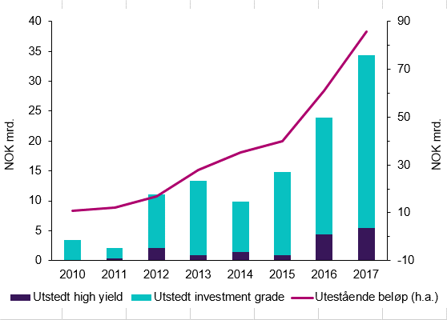

 | Utstedt high yield | Utstedt investment grade | Utestående beløp (h.a.)
2010 | 0.03 | 3.425 | 10.84275
2011 | 0.306533591 | 1.8 | 12.16036428
2012 | 2.15849 | 8.933064544 | 16.89972903
2013 | 1 | 12 | 28.03056204
2014 | 1 | 8 | 35.10254307
2015 | 1 | 14 | 40.05485984
2016 | 4 | 19 | 61.03175223
2017 | 5 | 29 | 85.72725682

2.14
 |  |  | Tittel: | Kredittmarkeder. Risikopremier
 |  |  | Kilde: | Thomson Reuters
 | Spread foretak BBB-stat, fem år USA | Spread foretak BBB-stat, fem år Euroområdet
 | Spread foretak BBB-stat, fem år USA | Spread foretak BBB-stat, fem år Euroområdet
12/31/2004 | 138.5 | 64.2
1/7/2005 | 102.6 | 64
1/14/2005 | 99.3 | 64.2
1/21/2005 | 137.8 | 67.7
1/28/2005 | 118.6 | 64.3
2/4/2005 | 120.5 | 61.6
2/11/2005 | 118.5 | 60.6
2/18/2005 | 106.4 | 57.3
2/25/2005 | 110.6 | 56.6
3/4/2005 | 113.8 | 56.8
3/11/2005 | 102.3 | 59.8
3/18/2005 | 113.9 | 65.7
3/25/2005 | 132.3 | 71.6
4/1/2005 | 145.1 | 81.1
4/8/2005 | 135.4 | 76.3
4/15/2005 | 173.6 | 104.6
4/22/2005 | 166.3 | 94.6
4/29/2005 | 166 | 97.5
5/6/2005 | 105.7 | 75.3
5/13/2005 | 118.3 | 70.5
5/20/2005 | 109.7 | 71
5/27/2005 | 114.6 | 67.7
6/3/2005 | 99.8 | 68.5
6/10/2005 | 97.2 | 68.4
6/17/2005 | 98.1 | 63.7
6/24/2005 | 103.2 | 65.4
7/1/2005 | 93.7 | 64.5
7/8/2005 | 92.8 | 63.4
7/15/2005 | 101.5 | 60.7
7/22/2005 | 99.1 | 61.4
7/29/2005 | 93.2 | 65
8/5/2005 | 87.6 | 57.3
8/12/2005 | 109.2 | 59.1
8/19/2005 | 105.4 | 62.9
8/26/2005 | 96 | 62.6
9/2/2005 | 97.1 | 66.3
9/9/2005 | 96.9 | 65.2
9/16/2005 | 92.2 | 62.8
9/23/2005 | 98 | 55.9
9/30/2005 | 96.6 | 53.5
10/7/2005 | 100.1 | 55.5
10/14/2005 | 103.9 | 56.5
10/21/2005 | 108.9 | 56.7
10/28/2005 | 100.8 | 54.5
11/4/2005 | 93.7 | 54.4
11/11/2005 | 103.2 | 54.1
11/18/2005 | 102.6 | 58
11/25/2005 | 107.1 | 61
12/2/2005 | 97.8 | 58.1
12/9/2005 | 101.4 | 59.4
...
2004-12-31 | 138.5 | 64.2
2005-01-07 | 102.6 | 64
2005-01-14 | 99.3 | 64.2
2005-01-21 | 137.8 | 67.7
2005-01-28 | 118.6 | 64.3
2005-02-04 | 120.5 | 61.6
2005-02-11 | 118.5 | 60.6
2005-02-18 | 106.4 | 57.3
2005-02-25 | 110.6 | 56.6
2005-03-04 | 113.8 | 56.8
2005-03-11 | 102.3 | 59.8
2005-03-18 | 113.9 | 65.7
2005-03-25 | 132.3 | 71.6
2005-04-01 | 145.1 | 81.1
2005-04-08 | 135.4 | 76.3
2005-04-15 | 173.6 | 104.6
2005-04-22 | 166.3 | 94.6
2005-04-29 | 166 | 97.5
2005-05-06 | 105.7 | 75.3
2005-05-13 | 118.3 | 70.5
2005-05-20 | 109.7 | 71
2005-05-27 | 114.6 | 67.7
2005-06-03 | 99.8 | 68.5
2005-06-10 | 97.2 | 68.4
2005-06-17 | 98.1 | 63.7
2005-06-24 | 103.2 | 65.4
2005-07-01 | 93.7 | 64.5
2005-07-08 | 92.8 | 63.4
2005-07-15 | 101.5 | 60.7
2005-07-22 | 99.1 | 61.4
...

2.15
 |  |  |  |  | Tittel: | Amerikanske og europeiske aksjer
 |  |  |  |  | Kilde: | Thomson Reuters
 | USA |  | Euro-området |  |  | Stiplede linjer er gjennomsnitt for perioden fra 1990.
 | USA |  | Euro-området
 | 0 | 0 | 13.2 | 15.7
1/1/1990 | 14.4 | 19.8 | 12.8 | 15.7
2/1/1990 | 13.5 | 19.8 | 12.5 | 15.7
3/1/1990 | 13.8 | 19.8 | 12.9 | 15.7
4/1/1990 | 14.1 | 19.8 | 12.7 | 15.7
5/1/1990 | 14 | 19.8 | 13.8 | 15.7
6/1/1990 | 15.7 | 19.8 | 13.8 | 15.7
7/1/1990 | 15.7 | 19.8 | 13.5 | 15.7
8/1/1990 | 15.4 | 19.8 | 11.8 | 15.7
9/1/1990 | 13.8 | 19.8 | 10.7 | 15.7
10/1/1990 | 13.6 | 19.8 | 11.1 | 15.7
11/1/1990 | 13.5 | 19.8 | 11.2 | 15.7
12/1/1990 | 14.3 | 19.8 | 10 | 15.7
1/1/1991 | 14.5 | 19.8 | 10.1 | 15.7
2/1/1991 | 14.7 | 19.8 | 12.3 | 15.7
3/1/1991 | 16 | 19.8 | 13.2 | 15.7
4/1/1991 | 16.2 | 19.8 | 13.3 | 15.7
5/1/1991 | 16.4 | 19.8 | 14.1 | 15.7
6/1/1991 | 16.9 | 19.8 | 13.6 | 15.7
7/1/1991 | 16.4 | 19.8 | 13 | 15.7
8/1/1991 | 17.4 | 19.8 | 13 | 15.7
9/1/1991 | 17.8 | 19.8 | 13 | 15.7
10/1/1991 | 17.6 | 19.8 | 13.1 | 15.7
11/1/1991 | 18.3 | 19.8 | 12.6 | 15.7
12/1/1991 | 18.1 | 19.8 | 12.8 | 15.7
1/1/1992 | 20 | 19.8 | 13.7 | 15.7
2/1/1992 | 21.1 | 19.8 | 14.5 | 15.7
3/1/1992 | 21 | 19.8 | 14 | 15.7
4/1/1992 | 20.7 | 19.8 | 14.2 | 15.7
5/1/1992 | 20.6 | 19.8 | 13.8 | 15.7
6/1/1992 | 20.8 | 19.8 | 12.5 | 15.7
7/1/1992 | 20.6 | 19.8 | 11.8 | 15.7
8/1/1992 | 20.8 | 19.8 | 11.3 | 15.7
9/1/1992 | 20.3 | 19.8 | 11.8 | 15.7
10/1/1992 | 20.4 | 19.8 | 12.3 | 15.7
11/1/1992 | 19.8 | 19.8 | 13.2 | 15.7
12/1/1992 | 20.3 | 19.8 | 13.5 | 15.7
1/1/1993 | 20.5 | 19.8 | 14.4 | 15.7
2/1/1993 | 20.2 | 19.8 | 15.7 | 15.7
3/1/1993 | 20.2 | 19.8 | 15.7 | 15.7
4/1/1993 | 20.4 | 19.8 | 15.4 | 15.7
5/1/1993 | 20 | 19.8 | 15.3 | 15.7
6/1/1993 | 20.6 | 19.8 | 15.8 | 15.7
7/1/1993 | 20.3 | 19.8 | 16.5 | 15.7
8/1/1993 | 20 | 19.8 | 17.4 | 15.7
9/1/1993 | 20.6 | 19.8 | 17.1 | 15.7
10/1/1993 | 20.4 | 19.8 | 18.3 | 15.7
11/1/1993 | 20.3 | 19.8 | 18.1 | 15.7
12/1/1993 | 20 | 19.8 | 19.2 | 15.7
1/1/1994 | 20.1 | 19.8 | 18.2 | 15.7
...
 | P/I | Gj.sn. | P/I | Gj.sn.
1990-01-01 | 14.4 | 19.8 | 13.2 | 15.7
1990-02-01 | 13.5 | 19.8 | 12.8 | 15.7
1990-03-01 | 13.8 | 19.8 | 12.5 | 15.7
1990-04-01 | 14.1 | 19.8 | 12.9 | 15.7
1990-05-01 | 14 | 19.8 | 12.7 | 15.7
1990-06-01 | 15.7 | 19.8 | 13.8 | 15.7
1990-07-01 | 15.7 | 19.8 | 13.8 | 15.7
1990-08-01 | 15.4 | 19.8 | 13.5 | 15.7
1990-09-01 | 13.8 | 19.8 | 11.8 | 15.7
1990-10-01 | 13.6 | 19.8 | 10.7 | 15.7
1990-11-01 | 13.5 | 19.8 | 11.1 | 15.7
1990-12-01 | 14.3 | 19.8 | 11.2 | 15.7
1991-01-01 | 14.5 | 19.8 | 10 | 15.7
1991-02-01 | 14.7 | 19.8 | 10.1 | 15.7
1991-03-01 | 16 | 19.8 | 12.3 | 15.7
1991-04-01 | 16.2 | 19.8 | 13.2 | 15.7 | x
1991-05-01 | 16.4 | 19.8 | 13.3 | 15.7
1991-06-01 | 16.9 | 19.8 | 14.1 | 15.7
1991-07-01 | 16.4 | 19.8 | 13.6 | 15.7
1991-08-01 | 17.4 | 19.8 | 13 | 15.7
1991-09-01 | 17.8 | 19.8 | 13 | 15.7
1991-10-01 | 17.6 | 19.8 | 13 | 15.7
1991-11-01 | 18.3 | 19.8 | 13.1 | 15.7
1991-12-01 | 18.1 | 19.8 | 12.6 | 15.7
1992-01-01 | 20 | 19.8 | 12.8 | 15.7
1992-02-01 | 21.1 | 19.8 | 13.7 | 15.7
1992-03-01 | 21 | 19.8 | 14.5 | 15.7
1992-04-01 | 20.7 | 19.8 | 14 | 15.7
1992-05-01 | 20.6 | 19.8 | 14.2 | 15.7
...

2.16
 |  |  | Tittel: | Utstedelser av lån med svak kredittverdighet
 |  |  | Kilde: | International Monetary Fund

 | Utstedere fra USA | Andre utstedere
1998 | 238.54 | 17.46
1999 | 224.22 | 39.78
2000 | 176.38 | 61.87
2001 | 136 | 65.11
2002 | 136.6 | 40.59
2003 | 159.16 | 59.61
2004 | 248.38 | 91.88
2005 | 290.58 | 157.48
2006 | 449.36 | 201.11
2007 | 509.62 | 252.39
2008 | 148.39 | 85.54
2009 | 66.94 | 29.74
2010 | 215.87 | 74.11
2011 | 354.01 | 79.96
2012 | 412.06 | 90.3
2013 | 540.1 | 155.94
2014 | 463.69 | 170.72
2015 | 380.26 | 125.9
2016 | 468.78 | 112.21
2017 | 563.68 | 224.26

2.17
 |  |  |  | Tittel: | Gjeld i husholdninger og ikke-finansielle foretak
 |  |  |  | Kilde: | Thomson Reuters

USA | Sverige | Norge | Eurosonen
133.9 | 153.5 | 156.3 | 126.5
138.3 | 161.5 | 163.8 | 130.5
142.2 | 162.8 | 174.2 | 132.2
145.7 | 160 | 177.1 | 134.8
149.5 | 160.7 | 182.4 | 137.3
153.8 | 169 | 181.8 | 141.8
160.4 | 172.3 | 183.2 | 145.3
167.7 | 190.8 | 201.8 | 150.9
167.9 | 218.1 | 215.7 | 156.5
166.2 | 235.2 | 224.9 | 164.6
157.5 | 222.4 | 225.7 | 163.7
152.3 | 226.7 | 218.4 | 165.1
149.8 | 228.6 | 225.6 | 165.8
148.8 | 232.3 | 223.1 | 162.6
148.5 | 233.8 | 229.3 | 163.1
148.8 | 234.4 | 249 | 163.7
150.9 | 232 | 252.6 | 162.6

2.18
 |  |  |  |  |  | Tittel: | Offentlig gjeld
 | Portugal | Italia | Hellas | Spania | Tyskland | Kilde: | Thomson Reuters
1995-01-01 | 58.3 | 116.7 | 88 | 61.7 | 54.8
1996-01-01 | 59.5 | 116.4 | 90.9 | 65.6 | 57.6
1997-01-01 | 55.2 | 113.6 | 90.3 | 64.4 | 58.6
1998-01-01 | 51.8 | 110.9 | 94.6 | 62.5 | 59.5
1999-01-01 | 51 | 109.8 | 94.6 | 60.9 | 60.1
2000-01-01 | 50.3 | 104.9 | 103.7 | 58 | 58.9
2001-01-01 | 53.4 | 104.8 | 107.1 | 54.2 | 57.7
2002-01-01 | 56.2 | 102 | 104.9 | 51.3 | 59.3
2003-01-01 | 58.7 | 100.4 | 101.5 | 47.6 | 63
2004-01-01 | 62 | 100.2 | 102.9 | 45.3 | 65
2005-01-01 | 67.4 | 101.9 | 107.4 | 42.3 | 67.1
2006-01-01 | 69.2 | 102.4 | 103.6 | 38.9 | 66.5
2007-01-01 | 68.4 | 99.8 | 103.1 | 35.6 | 63.6
2008-01-01 | 71.7 | 102.4 | 109.4 | 39.5 | 65.2
2009-01-01 | 83.6 | 112.6 | 126.7 | 52.8 | 72.6
2010-01-01 | 96.2 | 115.5 | 146.2 | 60.1 | 81.1
2011-01-01 | 111.4 | 116.5 | 172.1 | 69.5 | 78.8
2012-01-01 | 126.2 | 123.4 | 159.6 | 85.7 | 79.9
2013-01-01 | 129 | 129 | 177.4 | 95.5 | 77.2
2014-01-01 | 130.6 | 131.7 | 179 | 100.4 | 74.5
2015-01-01 | 128.8 | 131.6 | 176.8 | 99.4 | 70.9
2016-01-01 | 130.1 | 131.9 | 180.8 | 99 | 68.2
2017-01-01 | 126.2 | 131.6 | 177.9 | 98.6 | 64.3

2.19
 |  |  | Tittel: | Rentedifferanse – interbank mot stat. 3 md
 | Norge | Euroområdet | Kilde: | Thomson Reuters
2007-01-01 | 28 | 30.9
 | Norge | Euroområdet
1/1/2007 | 28 | 30.9
1/8/2007 | 19 | 15.2
1/15/2007 | 26 | 18.3
1/22/2007 | 26 | 12.4
1/29/2007 | 20 | 13.5
2/5/2007 | 22 | 12.9
2/12/2007 | 15 | 12.4
2/19/2007 | 20 | 13.6
2/26/2007 | 21 | 11.9
3/5/2007 | 20 | 13.9
3/12/2007 | 15 | 12
3/19/2007 | 25 | 12.1
3/26/2007 | 23 | 14.9
4/2/2007 | 16 | 11.5
4/9/2007 | 17 | 12.8
4/16/2007 | 18 | 11.9
4/23/2007 | 18 | 11.5
4/30/2007 | 18 | 15
5/7/2007 | 18 | 10.7
5/14/2007 | 20 | 14.4
5/21/2007 | 17 | 17.4
5/28/2007 | 19 | 14.4
6/4/2007 | 14 | 12.6
6/11/2007 | 13 | 12.5
6/18/2007 | 23 | 14.9
6/25/2007 | 31 | 14
7/2/2007 | 25 | 13.4
7/9/2007 | 30 | 15.2
7/16/2007 | 26 | 19.7
7/23/2007 | 25 | 20.7
7/30/2007 | 26 | 16.5
8/6/2007 | 32 | 24.7
8/13/2007 | 51 | 42.8
8/20/2007 | 44 | 68.4
8/27/2007 | 48 | 77.5
9/3/2007 | 51 | 76.9
9/10/2007 | 74 | 79.5
9/17/2007 | 80 | 80.9
9/24/2007 | 62 | 79.2
10/1/2007 | 70 | 88.6
10/8/2007 | 66 | 87.5
10/15/2007 | 58 | 76.5
10/22/2007 | 64 | 76.3
10/29/2007 | 69 | 73.1
11/5/2007 | 58 | 66
11/12/2007 | 59 | 62.5
11/19/2007 | 61 | 67.2
11/26/2007 | 80 | 78.4
12/3/2007 | 69 | 88.4
12/10/2007 | 83 | 110
...
2007-01-08 | 19 | 15.2
2007-01-15 | 26 | 18.3
2007-01-22 | 26 | 12.4
2007-01-29 | 20 | 13.5
2007-02-05 | 22 | 12.9
2007-02-12 | 15 | 12.4
2007-02-19 | 20 | 13.6
2007-02-26 | 21 | 11.9
2007-03-05 | 20 | 13.9
2007-03-12 | 15 | 12
2007-03-19 | 25 | 12.1
2007-03-26 | 23 | 14.9
2007-04-02 | 16 | 11.5
2007-04-09 | 17 | 12.8
2007-04-16 | 18 | 11.9
2007-04-23 | 18 | 11.5
2007-04-30 | 18 | 15
2007-05-07 | 18 | 10.7
2007-05-14 | 20 | 14.4
2007-05-21 | 17 | 17.4
2007-05-28 | 19 | 14.4
2007-06-04 | 14 | 12.6
2007-06-11 | 13 | 12.5
2007-06-18 | 23 | 14.9
2007-06-25 | 31 | 14
2007-07-02 | 25 | 13.4
2007-07-09 | 30 | 15.2
2007-07-16 | 26 | 19.7
2007-07-23 | 25 | 20.7
2007-07-30 | 26 | 16.5
...

2.20
 |  |  |  | Tittel: | Bankenes utlånsrenter og Nibor
 |  |  |  | Kilder: | Thomson Reuters og Statistisk sentralbyrå

 | Nibor | Ikke-finansielle foretak | Husholdninger
1/1/2005 | 1.99 | 3.94 | 3.94
4/1/2005 | 1.97 | 3.85 | 3.83
7/1/2005 | 2.1 | 3.90 | 3.95
10/1/2005 | 2.28 | 4.01 | 4.02
1/1/2006 | 2.51 | 4.10 | 4.04
4/1/2006 | 2.61 | 4.24 | 4.21
7/1/2006 | 2.93 | 4.56 | 4.32
10/1/2006 | 3.23 | 4.90 | 4.60
1/1/2007 | 3.63 | 5.33 | 5.19
4/1/2007 | 4.19 | 5.69 | 5.49
7/1/2007 | 4.62 | 6.27 | 6.00
10/1/2007 | 5.18 | 6.72 | 6.55
1/1/2008 | 5.8 | 7.02 | 6.92
4/1/2008 | 5.96 | 7.51 | 7.25
7/1/2008 | 6.39 | 7.86 | 7.63
10/1/2008 | 6.6 | 6.96 | 7.28
1/1/2009 | 5.88 | 5.22 | 5.02
4/1/2009 | 3.47 | 4.33 | 4.16
7/1/2009 | 2.48 | 4.08 | 3.93
10/1/2009 | 1.89 | 4.18 | 3.98
1/1/2010 | 2.06 | 4.26 | 4.10
4/1/2010 | 2.27 | 4.44 | 4.19
7/1/2010 | 2.52 | 4.56 | 4.27
10/1/2010 | 2.66 | 4.45 | 4.24
1/1/2011 | 2.55 | 4.52 | 4.20
4/1/2011 | 2.61 | 4.67 | 4.18
7/1/2011 | 2.76 | 4.87 | 4.39
10/1/2011 | 3.04 | 4.92 | 4.59
1/1/2012 | 3.09 | 4.67 | 4.55
4/1/2012 | 2.6 | 4.58 | 4.37
7/1/2012 | 2.33 | 4.54 | 4.35
10/1/2012 | 2.12 | 4.36 | 4.36
1/1/2013 | 1.9 | 4.36 | 4.33
4/1/2013 | 1.87 | 4.36 | 4.52
7/1/2013 | 1.78 | 4.33 | 4.51
10/1/2013 | 1.71 | 4.30 | 4.48
1/1/2014 | 1.67 | 4.32 | 4.44
4/1/2014 | 1.69 | 4.32 | 4.30
7/1/2014 | 1.79 | 4.20 | 4.26
10/1/2014 | 1.71 | 4.01 | 4.07
1/1/2015 | 1.6 | 3.79 | 3.73
4/1/2015 | 1.39 | 3.70 | 3.65
7/1/2015 | 1.44 | 3.48 | 3.40
10/1/2015 | 1.21 | 3.40 | 3.17
1/1/2016 | 1.14 | 3.43 | 3.13
4/1/2016 | 1.09 | 3.34 | 2.98
7/1/2016 | 1 | 3.37 | 2.97
10/1/2016 | 1.06 | 3.42 | 2.97
1/1/2017 | 1.13 | 3.32 | 3.04
4/1/2017 | 1.02 | 3.22 | 3.03
...
 | Nibor | Ikke-finansielle foretak | Husholdninger
2005-01-01 | 1.99 | 3.94 | 3.94
2005-04-01 | 1.97 | 3.85 | 3.83
2005-07-01 | 2.1 | 3.90 | 3.95
2005-10-01 | 2.28 | 4.01 | 4.02
2006-01-01 | 2.51 | 4.10 | 4.04
2006-04-01 | 2.61 | 4.24 | 4.21
2006-07-01 | 2.93 | 4.56 | 4.32
2006-10-01 | 3.23 | 4.90 | 4.60
2007-01-01 | 3.63 | 5.33 | 5.19
2007-04-01 | 4.19 | 5.69 | 5.49
2007-07-01 | 4.62 | 6.27 | 6.00
2007-10-01 | 5.18 | 6.72 | 6.55
2008-01-01 | 5.8 | 7.02 | 6.92
2008-04-01 | 5.96 | 7.51 | 7.25
2008-07-01 | 6.39 | 7.86 | 7.63
2008-10-01 | 6.6 | 6.96 | 7.28
2009-01-01 | 5.88 | 5.22 | 5.02
2009-04-01 | 3.47 | 4.33 | 4.16
2009-07-01 | 2.48 | 4.08 | 3.93
2009-10-01 | 1.89 | 4.18 | 3.98
2010-01-01 | 2.06 | 4.26 | 4.10
2010-04-01 | 2.27 | 4.44 | 4.19
2010-07-01 | 2.52 | 4.56 | 4.27
2010-10-01 | 2.66 | 4.45 | 4.24
2011-01-01 | 2.55 | 4.52 | 4.20
2011-04-01 | 2.61 | 4.67 | 4.18
2011-07-01 | 2.76 | 4.87 | 4.39
2011-10-01 | 3.04 | 4.92 | 4.59
2012-01-01 | 3.09 | 4.67 | 4.55
...

2.C
 |  |  | Tittel: | Bankenes utlånsrente
 | Basis | Alternativ | Kilder: | Statistisk sentralbyrå og Finanstilsynet
Mar-87 | 16.1 | 16.1
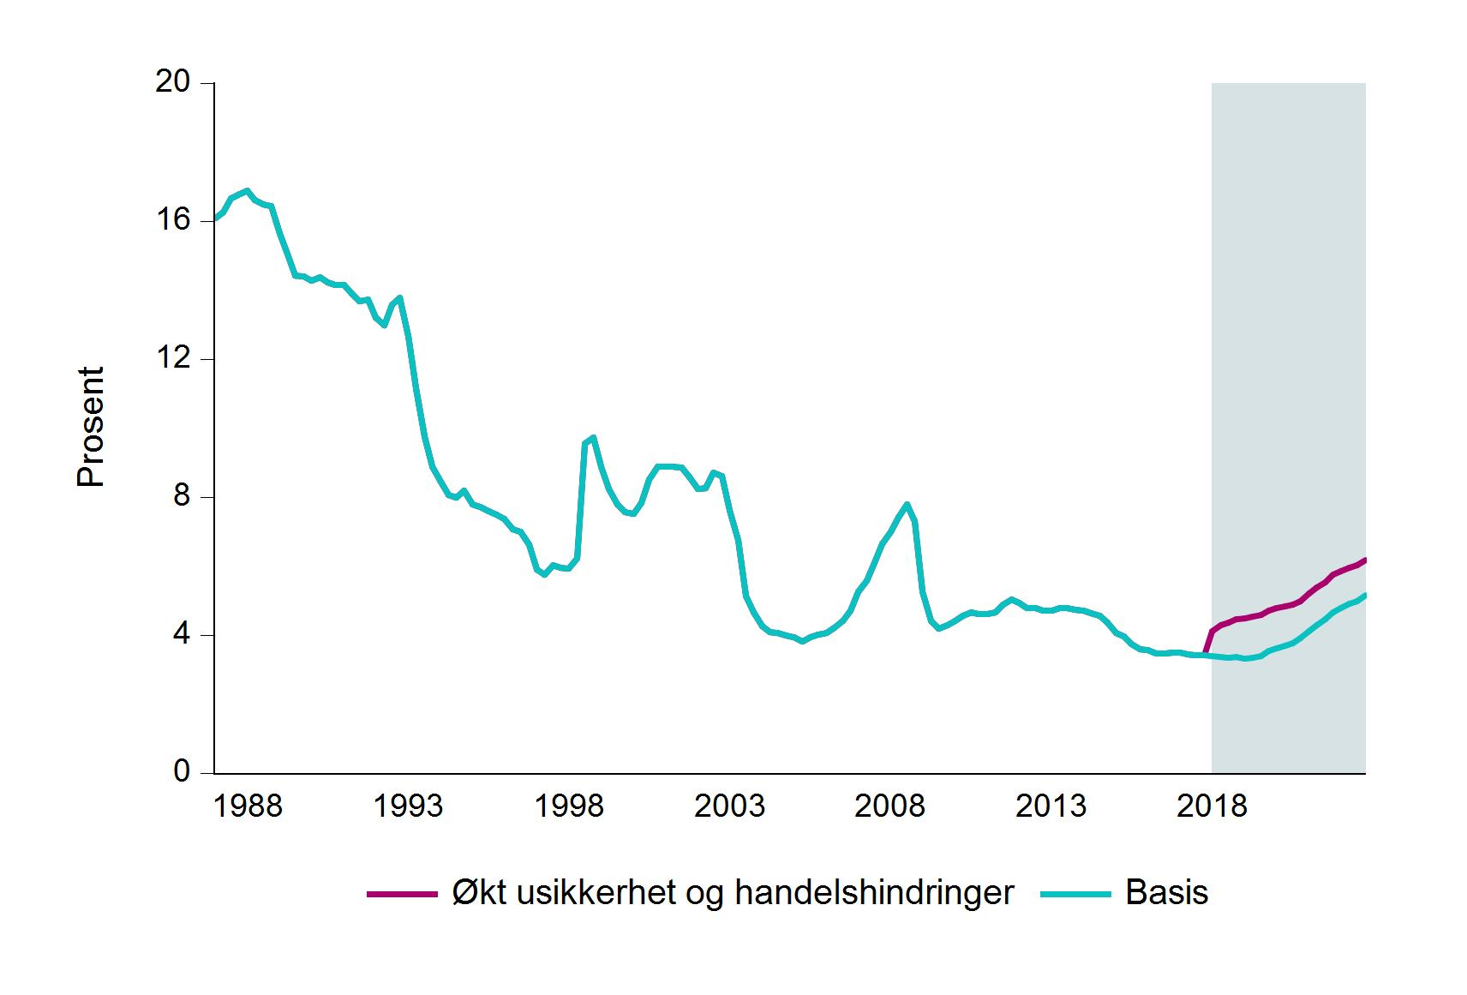
Jun-87 | 16.3 | 16.3
Sep-87 | 16.7 | 16.7
Dec-87 | 16.8 | 16.8
Mar-88 | 16.9 | 16.9
Jun-88 | 16.6 | 16.6
Sep-88 | 16.5 | 16.5
Dec-88 | 16.4 | 16.4
Mar-89 | 15.6 | 15.6
Jun-89 | 15.1 | 15.1
Sep-89 | 14.4 | 14.4
Dec-89 | 14.4 | 14.4
Mar-90 | 14.3 | 14.3
Jun-90 | 14.4 | 14.4
Sep-90 | 14.2 | 14.2
Dec-90 | 14.2 | 14.2
Mar-91 | 14.1 | 14.1
Jun-91 | 13.9 | 13.9
Sep-91 | 13.7 | 13.7
Dec-91 | 13.7 | 13.7
Mar-92 | 13.2 | 13.2
Jun-92 | 13 | 13
Sep-92 | 13.6 | 13.6
Dec-92 | 13.8 | 13.8
Mar-93 | 12.7 | 12.7
Jun-93 | 11.1 | 11.1
Sep-93 | 9.8 | 9.8
...

2.D
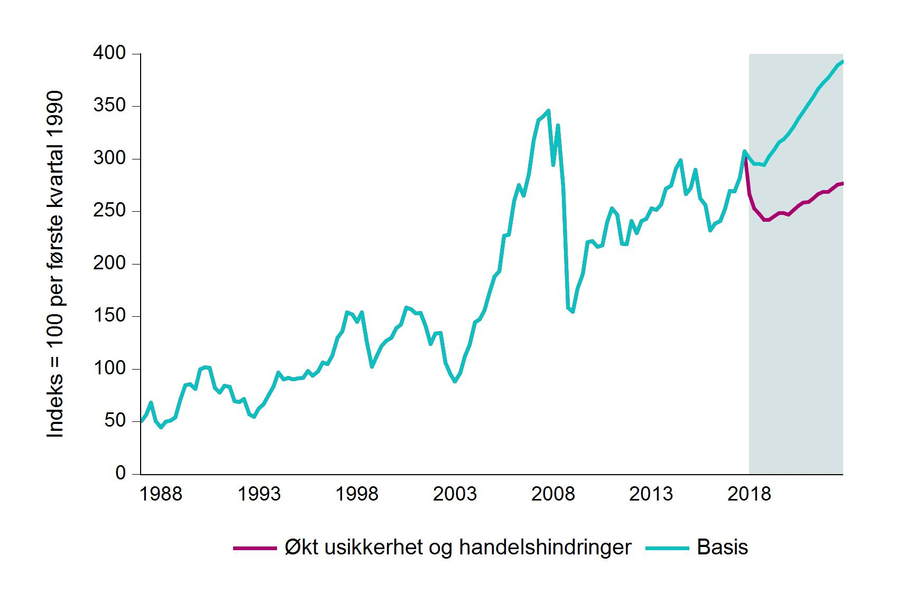
 |  |  | Tittel: | Aksjemarkedet i Norge (MSCI prisindeks)
 | Basis | Alternativ | Kilder: | Thomson Reuters og Finanstilsynet
Mar-87 | 50.7 | 50.7
Jun-87 | 56.8 | 56.8
Sep-87 | 68.3 | 68.3
Dec-87 | 50.6 | 50.6
Mar-88 | 44.7 | 44.7
Jun-88 | 49.8 | 49.8
Sep-88 | 50.9 | 50.9
Dec-88 | 54 | 54
Mar-89 | 71.6 | 71.6
Jun-89 | 84.7 | 84.7
Sep-89 | 85.9 | 85.9
Dec-89 | 81.2 | 81.2
Mar-90 | 100 | 100
Jun-90 | 102 | 102
Sep-90 | 101.3 | 101.3
Dec-90 | 82 | 82
Mar-91 | 77.5 | 77.5
Jun-91 | 84 | 84
Sep-91 | 83.2 | 83.2
Dec-91 | 69.7 | 69.7
Mar-92 | 68.5 | 68.5
Jun-92 | 71.4 | 71.4
Sep-92 | 56.8 | 56.8
Dec-92 | 54.6 | 54.6
Mar-93 | 62.5 | 62.5
Jun-93 | 66.7 | 66.7
Sep-93 | 75.6 | 75.6
Dec-93 | 83.5 | 83.5
Mar-94 | 96.6 | 96.6
Jun-94 | 90.4 | 90.4
...

2.E
 |  |  | Tittel: | Husholdningenes rentebelastning
 |  |  | Kilder: | Statistisk sentralbyrå og Finanstilsynet
 | Basis | Alternativ
Dec-87 | 15.9 | 15.9
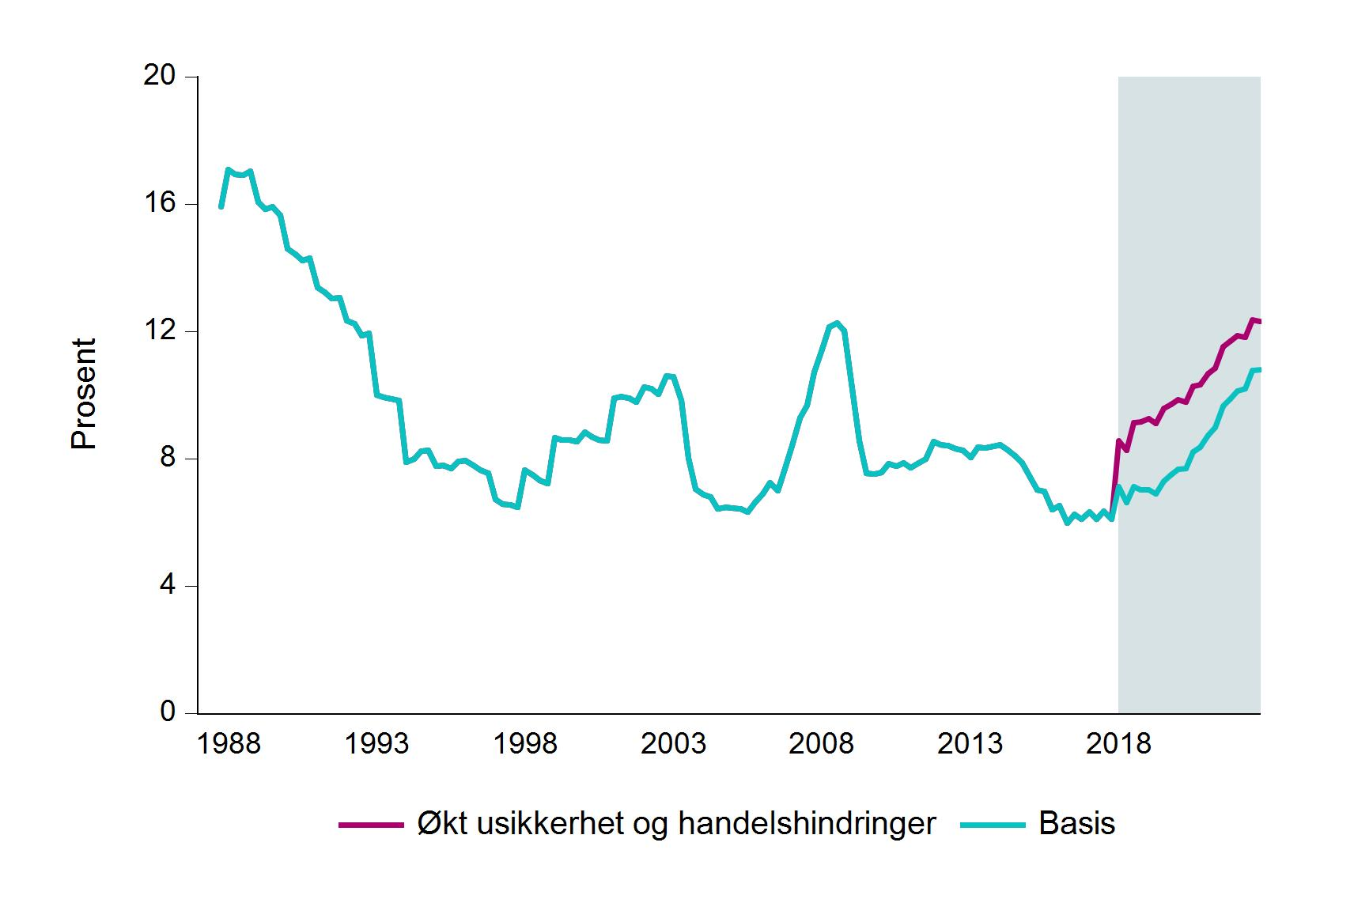
Mar-88 | 17.1 | 17.1
Jun-88 | 16.9 | 16.9
Sep-88 | 16.9 | 16.9
Dec-88 | 17 | 17
Mar-89 | 16.1 | 16.1
Jun-89 | 15.8 | 15.8
Sep-89 | 15.9 | 15.9
Dec-89 | 15.6 | 15.6
Mar-90 | 14.6 | 14.6
Jun-90 | 14.4 | 14.4
Sep-90 | 14.2 | 14.2
Dec-90 | 14.3 | 14.3
Mar-91 | 13.4 | 13.4
Jun-91 | 13.2 | 13.2
Sep-91 | 13 | 13
Dec-91 | 13 | 13
Mar-92 | 12.3 | 12.3
Jun-92 | 12.2 | 12.2
Sep-92 | 11.9 | 11.9
Dec-92 | 11.9 | 11.9
Mar-93 | 10 | 10
Jun-93 | 9.9 | 9.9
Sep-93 | 9.9 | 9.9
Dec-93 | 9.8 | 9.8
Mar-94 | 7.9 | 7.9
Jun-94 | 8 | 8
Sep-94 | 8.2 | 8.2
Dec-94 | 8.3 | 8.3
Mar-95 | 7.8 | 7.8
Jun-95 | 7.8 | 7.8
Sep-95 | 7.7 | 7.7
Dec-95 | 7.9 | 7.9
Mar-96 | 7.9 | 7.9
...

2.F
 |  |  | Tittel: | Boligpriser
 | Basis | Alternativ | Kilder: | Statistisk sentralbyrå og Finanstilsynet
Mar-87 | 113.4 | 113.4
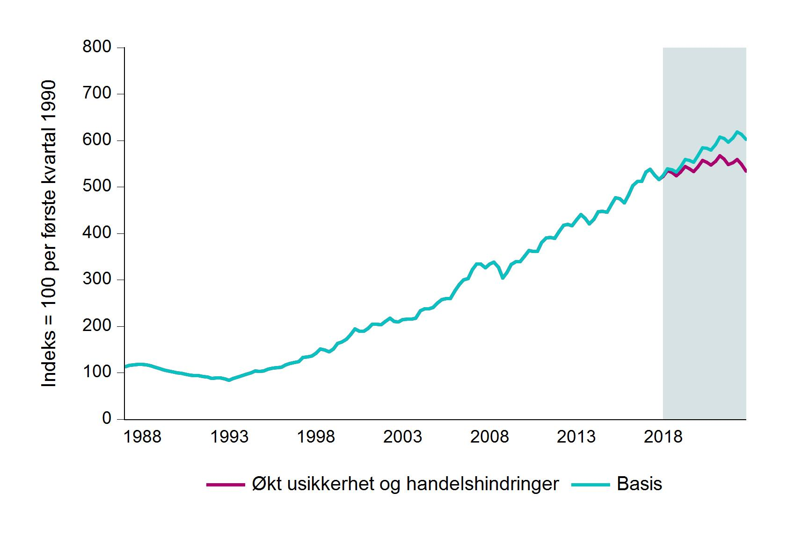
Jun-87 | 115.7 | 115.7
Sep-87 | 117.3 | 117.3
Dec-87 | 118 | 118
Mar-88 | 118.2 | 118.2
Jun-88 | 117.1 | 117.1
Sep-88 | 115.1 | 115.1
Dec-88 | 112.4 | 112.4
Mar-89 | 109.2 | 109.2
Jun-89 | 106.2 | 106.2
Sep-89 | 103.7 | 103.7
Dec-89 | 101.7 | 101.7
Mar-90 | 100 | 100
Jun-90 | 98.5 | 98.5
Sep-90 | 96.9 | 96.9
Dec-90 | 95.3 | 95.3
Mar-91 | 93.6 | 93.6
Jun-91 | 93.6 | 93.6
Sep-91 | 92.4 | 92.4
Dec-91 | 90.6 | 90.6
Mar-92 | 88.3 | 88.3
Jun-92 | 88.8 | 88.8
Sep-92 | 89.2 | 89.2
Dec-92 | 86.9 | 86.9
Mar-93 | 83.6 | 83.6
Jun-93 | 87.8 | 87.8
Sep-93 | 91.1 | 91.1
Dec-93 | 93.9 | 93.9
Mar-94 | 96.8 | 96.8
Jun-94 | 99.6 | 99.6
Sep-94 | 103.8 | 103.8
Dec-94 | 103.3 | 103.3
Mar-95 | 103.8 | 103.8
Jun-95 | 108 | 108
...

2.G
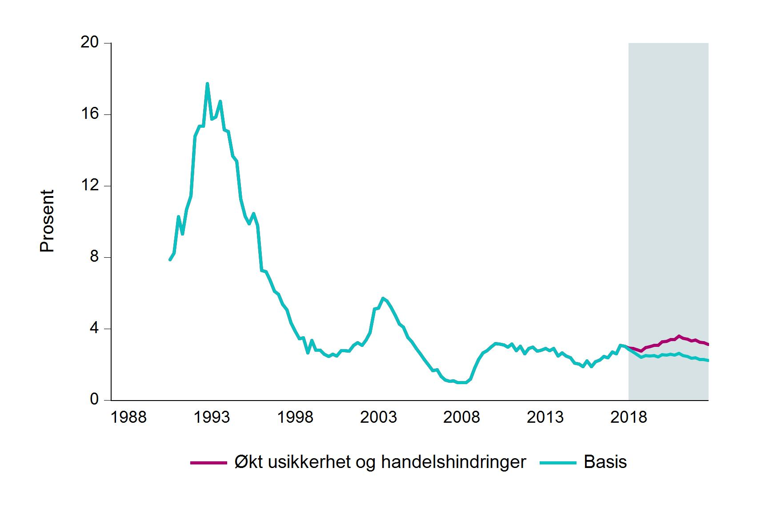
 |  |  | Tittel: | Andel problemlån av bankenes utlån til bedrifter
 |  |  | Kilder: | Statistisk sentralbyrå og Finanstilsynet
 | Basis | Alternativ
Sep-90 | 7.9 | 7.9
Dec-90 | 8.2 | 8.2
Mar-91 | 10.3 | 10.3
Jun-91 | 9.3 | 9.3
Sep-91 | 10.7 | 10.7
Dec-91 | 11.5 | 11.5
Mar-92 | 14.8 | 14.8
Jun-92 | 15.3 | 15.3
Sep-92 | 15.3 | 15.3
Dec-92 | 17.7 | 17.7
Mar-93 | 15.7 | 15.7
Jun-93 | 15.9 | 15.9
Sep-93 | 16.7 | 16.7
Dec-93 | 15.1 | 15.1
Mar-94 | 15 | 15
Jun-94 | 13.7 | 13.7
Sep-94 | 13.4 | 13.4
Dec-94 | 11.3 | 11.3
Mar-95 | 10.3 | 10.3
Jun-95 | 9.9 | 9.9
Sep-95 | 10.5 | 10.5
Dec-95 | 9.8 | 9.8
Mar-96 | 7.3 | 7.3
Jun-96 | 7.2 | 7.2
Sep-96 | 6.7 | 6.7
Dec-96 | 6.1 | 6.1
Mar-97 | 5.9 | 5.9
Jun-97 | 5.4 | 5.4
Sep-97 | 5.1 | 5.1
...

2.H
 |  |  | Tittel: | Næringseiendomspriser
 |  |  | Kilder: | Dagens Næringsliv, OPAK og Finanstilsynet
 | Basis | Alternativ
Mar-87 | 160 | 160
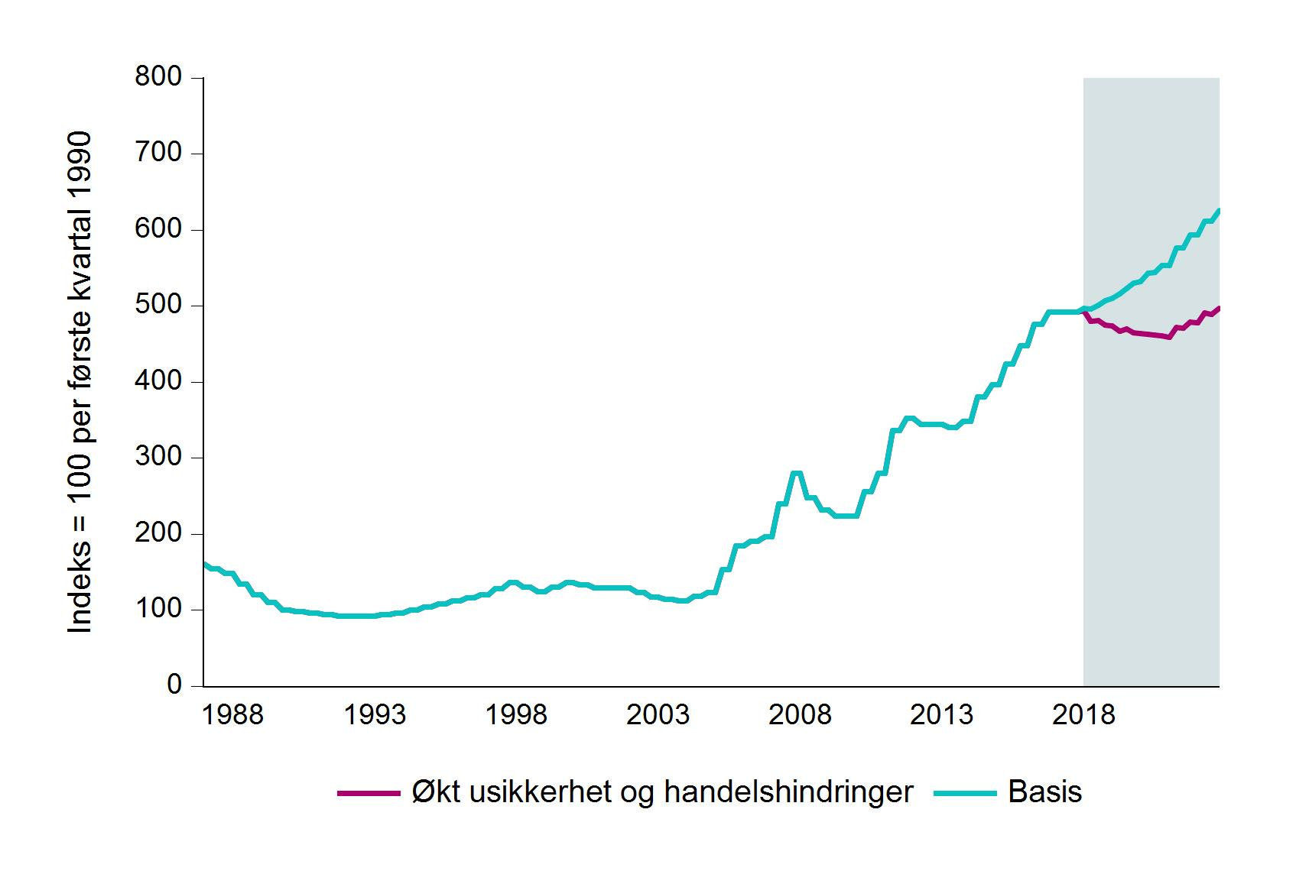
Jun-87 | 154 | 154
Sep-87 | 154 | 154
Dec-87 | 148 | 148
Mar-88 | 148 | 148
Jun-88 | 134 | 134
Sep-88 | 134 | 134
Dec-88 | 120 | 120
Mar-89 | 120 | 120
Jun-89 | 110 | 110
Sep-89 | 110 | 110
Dec-89 | 100 | 100
Mar-90 | 100 | 100
Jun-90 | 98 | 98
Sep-90 | 98 | 98
Dec-90 | 96 | 96
Mar-91 | 96 | 96
Jun-91 | 94 | 94
Sep-91 | 94 | 94
Dec-91 | 92 | 92
Mar-92 | 92 | 92
Jun-92 | 92 | 92
Sep-92 | 92 | 92
Dec-92 | 92 | 92
Mar-93 | 92 | 92
Jun-93 | 94 | 94
Sep-93 | 94 | 94
Dec-93 | 96 | 96
Mar-94 | 96 | 96
Jun-94 | 100 | 100
Sep-94 | 100 | 100
...

